매출총이익
이익추정 Backdata

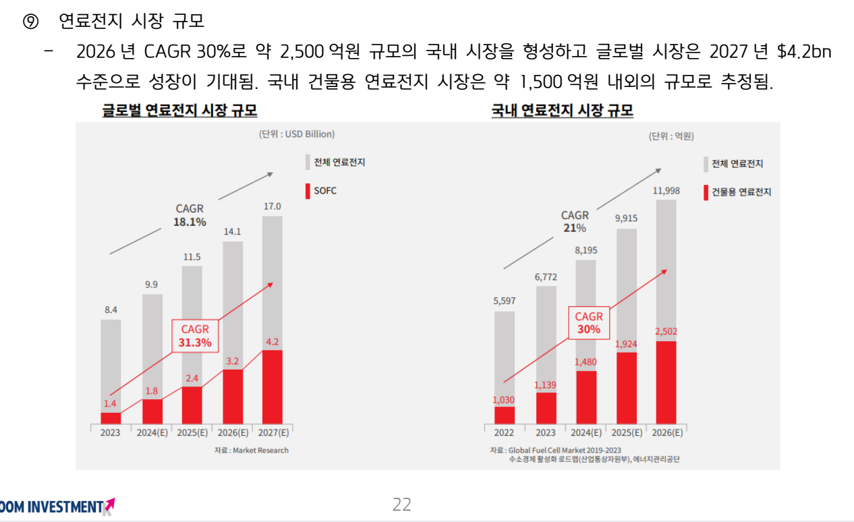
Top-Down
글로벌 연료전지 시장 규모
단위 | 1,000,000 | USD
Year | 2023 | 2024 | 2025 | 2026 | 2027 | CAGR | CAGR
구분 | 2023-12-31 | 2024-12-31 | 2025-12-31 | 2026-12-31 | 2027-12-31 | 23-27 | 24-27
SOFC | 1.4 | 1.8 | 2.4 | 3.2 | 4.2 | 31.6% | 32.6%
그 외 | 7.0 | 8.1 | 9.1 | 10.9 | 12.8 | 16.3% | 16.5%
전체 | 8.4 | 9.9 | 11.5 | 14.1 | 17.0 | 19.3% | 19.7%

국내 연료전지 시장 규모
단위 | 100,000,000 | KRW
Year | 2022 | 2023 | 2024 | 2025 | 2026 | CAGR | CAGR | CAGR
구분 | 2022-12-31 | 2023-12-31 | 2024-12-31 | 2025-12-31 | 2026-12-31 | 22-26 | 23-26 | 24-26
SOFC | 1,030 | 1,139 | 1,480 | 1,924 | 2,502 | 24.8% | 30.0% | 30.0%
그 외 | 4,567 | 5,633 | 6,715 | 7,991 | 9,496 | 20.1% | 19.0% | 18.9%
전체 | 5,597 | 6,772 | 8,195 | 9,915 | 11,998 | 21.0% | 21.0% | 21.0%

Bottom-Up 추정 |  |  |  |  |  |  |  |  |  |  |  |  | 에이치앤파워 24년 기확정 매출내역
 |  |  |  |  |  |  |  |  |  |  |  |  | 번호 | 프로젝트명 | 설계용량(KW) | 사업분류 | 진행 단계 | 예상납품일자
추정 변수 |  |  |  |  |  |  |  |  |  |  |  |  | 1 | 독산동 336-6 | 3 | 민간의무화 | 납품 | 2023.11.17 완료
 |  |  |  |  |  |  |  |  |  |  |  |  | 2 | 마곡MICE CP2 | 72 | 민간의무화 | 납품 | 2024.02.28 완료
연료전지 매출추정변수 |  | 2024 | 2025 | 2026 |  |  |  |  |  |  |  |  | 3 | 을지로 초동 업무시설 | 18 | 민간의무화 | 납품 | 2024.07.26 완료
연료전지제품(P) | 55백만(1kw당) | 55 | 53 | 50 |  | 연료전지 제품은 1kW당 2024년 5,500만원으로 책정, 매년 250만원 인하 가정 |  |  |  |  |  |  | 4 | 고유초등학교 | 12 | 공공의무화 | 납품 | 2024.01.17 완료
연간인하금액(P) | 2.5백만(1kw당) |  |  |  | 22.22% | 500.00% | 140.00% |  |  |  |  |  | 5 | 고덕아이파크 디어반 | 33 | 민간의무화 | 납품 | 2024.05.29 완료
1. 3kW(NG) 건물용 (Q) |  | 75 | 90 | 110 | 134 | 164 |  |  |  |  |  |  | 6 | 양평동 지식산업센터 | 9 | 민간의무화 | 납품 | 2024.06.13 완료
2. 3kW(H2) 직접수소 (Q) |  | 3 | 5 | 30 | 180 | 1,080 |  |  |  |  |  |  | 7 | 장안동 337-5 오피스텔 | 6 | 민간의무화 | 수주 | 2024.09.05 예정
3. 10kW(NG) 건물용 (Q) |  | - | 25 | 60 | 144 | 346 |  |  |  |  |  |  | 8 | 서초 엘루크 | 9 | 민간의무화 | 수주 | 2024.11월 예정
 |  |  |  |  |  |  |  |  |  |  |  |  | 9 | 인천수도국산달동네박물관 증축 | 3 | 민간의무화 | 수주 | 2024.11월 예정
연료전지 kW | 3 | kwh | 10 | kwh |  |  |  |  |  |  |  |  | 10 | 종로구 연지동 74-12 오피스텔 | 3 | 민간의무화 | 수주 | 2024.09.26 예정
 |  |  |  |  |  |  |  |  |  |  |  |  | 11 | 영등포동3가1-1 오피스텔 신축현장 | 3 | 민간의무화 | 수주 | 2024.10월 예정
연료전지 매출원가 추정 변수(3kw 시스템 기준) |  | 2024 | 2025 | 2026
직접원가 |  |  |  |  |  |  |  |  |  |  |  |  | 에이치앤파워 스펙인 계약 현황
재료비 |  | 99 | 89 | 80 |  | 대규모 양산 이력이 없어 현재까지의 BOM 고려 재료비 산출해 추정 |  |  |  |  |  |  | 번호 | 프로젝트명 | 설계용량(KW) | 사업분류 | 진행 단계 | 예상납품일자
노무비 |  | 6 | 9 | 15 |  | 노무비는 제조 인력 총 인건비를 제작 추정하는 연료전지 시스템 대수로 나눠 추정 |  |  |  |  |  |  | 1 | ○○시 의회청사 신축건립공사 | 3 | 공공의무화 | 인허가
경비 |  | 6 | 5 | 5 |  | 경비/제조간접비는 총 제조원가의 5% 수준으로 추정 |  |  |  |  |  |  | 2 | ○○ 신도시 101역세권 △△-1블럭 | 18 | 민간의무화 | 설계
합계 |  | 111 | 103 | 100 |  |  |  |  |  |  |  |  | 3 | ○○ 신도시 101역세권 △△-2블럭 | 30 | 민간의무화 | 설계
간접원가(제조간접비) |  | 6 | 5 | 5 |  |  |  |  |  |  |  |  | 4 | ○○ 신도시 101역세권 △△블록 | 30 | 민간의무화 | 설계
총 제조원가 |  | 117 | 108 | 105 |  |  |  |  |  |  |  |  | 5 | ○○동 청년주택 | 6 | 민간의무화 | 인허가
1kW당 매출원가 |  | 39 | 36 | 35 |  |  |  |  |  |  |  |  | 6 | ○○ △△캠퍼스 | 10 | 민간의무화 | 설계
 |  |  |  |  |  |  |  |  |  |  |  |  | 7 | ○○차고지 지열 변경 설계 | 201 | 민간의무화 | 설계
경비/제조간접비 | 5% | (총 제조원가 대비) |  |  |  |  |  |  |  |  |  |  | 8 | ○○○ 6구역 | 18 | 민간의무화 | 설계
 |  |  |  |  |  |  |  |  |  |  |  |  | 9 | ○○ 14 재정비촉진구역 | 81 | 민간의무화 | 설계 | 2025
기타제품매출 |  | 2024 | 2025 | 2026 |  | 기타제품매출원가 |  |  |  |  |  |  | 10 | ○○ 공동주택 초기검토 | 12 | 민간의무화 | 설계
HYG-10 수소추출기(충전소 등) (P) | 400 | 만원/대당 |  |  |  | 70% | 원가율 |  |  |  |  |  | 11 | ○○동 메디컬센터 | 9 | 민간의무화 | 시공사/설비업체 선정
SOEC Hot Box 제품 제작 (P) | 400 | 만원/대당 |  |  |  | 50% | 원가율 |  |  |  |  |  | 12 | 인천 ○○동 △△△△-24 | 6 | 민간의무화 | 시공사/설비업체 선정
HYG-10 수량(Q) |  | 1 | 3 | 10 |  |  |  |  |  |  |  |  | 13 | ○○○동 △가 1-1 | 3 | 민간의무화 | 시공사/설비업체 선정
SOEC 수량(Q) |  | - | 12 | 12 |  |  |  |  |  |  |  |  | 14 | 관악구 ○○○ 주거복합시설 | 18 | 민간의무화 | 시공사/설비업체 선정 | 2025 | 1
 |  |  |  |  |  |  |  |  |  |  |  |  | 15 | ○○ 2-7 재개발사업 | 6 | 민간의무화 | 설계 | 2026 | 6
 |  |  |  |  |  |  |  |  |  |  |  |  | 16 | ○○구 △△동 특별계획구역 | 96 | 민간의무화 | 설계 | 2028 | 6
용역매출 |  | 2024 | 2025 | 2026 |  | 용역매출원가 |  |  |  |  |  |  | 17 | ○○○ 재정비촉진5구역 | 36 | 민간의무화 | 설계 | 2028 | 6
S Project |  | 862 | - | - |  | 40% | 원가율 |  |  |  |  |  | 18 | ○○ 공공주택 | 18 | 민간의무화 | 설계 | 2028 | 6
D Project |  | 1,000 | 1,150 | 950 |  |  |  |  |  |  |  |  | 19 | ○○ △△사옥 신축공사 | 9 | 민간의무화 | 설계 | 2028 | 6
W Project |  | 650 | 650 | - |  |  |  |  |  |  |  |  | 20 | ○○○ 대회의장 신축공사 | 12 | 공공의무화 | 설계 | 2032 | 6
기타 Project |  | - | 1,000 | 2,000 |  |  |  |  |  |  |  |  | 21 | ○○동 2가 지식산업센터 신축공사 | 9 | 민간의무화 | 시공사/설비업체 선정 | 2025 | 10
 |  |  |  |  |  |  |  |  |  |  |  |  | 22 | ○○○ 50 복합개발사업 | 400 | 민간의무화 | 설계 | 2029 | 6
 |  |  |  |  |  |  |  |  |  |  |  |  | 23 | ○○동 주상복합 | 27 | 민간의무화 | 설계 | 2027 | 6
 |  |  |  |  |  |  |  |  |  |  |  |  | 24 | ○○동 △△△-9외3필지 | 6 | 민간의무화 | 시공사/설비업체 선정 | 2025 | 6
 |  |  |  |  |  |  |  |  |  |  |  |  | 25 | 부산시 우동 ○○○-25 오피스텔 현장 | 9 | 민간의무화 | 인허가
 |  |  |  |  |  |  |  |  |  |  |  |  | 26 | ○○동 가로주택 | 3 | 민간의무화 | 설계
 |  |  |  |  |  |  |  |  |  |  |  |  | 27 | 인천 ○○구역 △△△-15 | 3 | 민간의무화 | 설계
 |  |  |  |  |  |  |  |  |  |  |  |  | 28 | 인천 ○○구역 △△△-14 근생 | 6 | 민간의무화 | 설계
키움증권 이익 추정(Summary) |  |  |  |  |  |  |  |  |  |  |  |  | 29 | 남양주시 ○○6지구 공동주택 | 18 | 민간의무화 | 설계
단위 | 1,000,000 | KRW |  |  |  |  |  |  |  |  |  |  | 30 | ○○동 교회 | 21 | 민간의무화 | 설계
Year | 2022 | 2023 | 2024 | 2025 | 2026 |  |  |  |  |  |  |  | 31 | 고양시 ○○지구 △△블록 | 15 | 민간의무화 | 설계
구분 | 2022-12-31 | 2023-12-31 | 2024-12-31 | 2025-12-31 | 2026-12-31 |  |  |  |  |  |  |  | 32 | 인천 ○○구역 △타워 | 3 | 민간의무화 | 설계
매출액 | 1,290 | 1,850 | 15,782 | 36,888 | 62,750 |  |  |  |  |  |  |  | 33 | 중구 ○○동 △가 | 3 | 민간의무화 | 설계
연료전지 |  |  | 12,870 | 28,088 | 51,000 |  |  |  |  |  |  |  | 34 | 인천 ○○○동 △△△△-14 근생 | 3 | 민간의무화 | 설계
기타제품매출 |  |  | 400 | 6,000 | 8,800 |  |  |  |  |  |  |  | 35 | ○○동 △△△-1 가로주택 정비사업 | 3 | 민간의무화 | 설계
용역매출 |  |  | 2,512 | 2,800 | 2,950 |  |  |  |  |  |  |  | 36 | ○○○병원 전기실 | 3 | 공공의무화 | 설계
매출원가 |  |  | 10,308 | 23,661 | 41,185 |  |  |  |  |  |  |  | 37 | 인천 ○○○메디컬 | 3 | 민간의무화 | 설계
연료전지 |  |  | 9,023 | 19,301 | 34,805 |  |  |  |  |  |  |  | 38 | ○○○대학교 기숙사 | 12 | 공공의무화 | 설계
기타제품매출 |  |  | 280 | 3,240 | 5,200 |  |  |  |  |  |  |  | 39 | ○○동지식산업센터3호점 | 3 | 민간의무화 | 설계
용역매출 |  |  | 1,005 | 1,120 | 1,180 |  |  |  |  |  |  |  | 40 | 인천○○○박물관 증축 | 3 | 민간의무화 | 설계
매출총이익 |  |  | 5,474 | 13,227 | 21,565 |  |  |  |  |  |  |  | 41 | 대전 ○○○연구동 | 27 | 공공의무화 | 설계
판매비와관리비 |  |  | 5,150 | 8,344 | 13,506 |  |  |  |  |  |  |  | 42 | ○○ △-△지구 도시정비형 재개발 사업 | 12 | 민간의무화 | 인허가 | 2025
인건비 등 |  |  | 2,519 | 3,580 | 5,630 |  |  |  |  |  |  |  | 43 | 서울 ○○○동 오피스텔 | 6 | 민간의무화 | 인허가
경상연구개발비 |  |  | 668 | 640 | 958 |  |  |  |  |  |  |  | 44 | ○○○아파트 리모델링주택 | 6 | 민간의무화 | 설계
기타관리비 |  |  | 1,963 | 4,124 | 6,918 |  |  |  |  |  |  |  | 45 | ○○ 인재교육원 개발공사 증축사업 | 3 | 공공의무화 | 설계 | 2025 | 3
영업이익 |  |  | 324 | 4,883 | 8,059 |  |  |  |  |  |  |  | 46 | ○○동 58-1 | 30 | 민간의무화 | 시공사/설비업체 선정
영업외손익 |  |  | 1,008 | 973 | 1,477 |  |  |  |  |  |  |  | 47 | ○○동 2가 업무시설 개발사업 | 12 | 민간의무화 | 설계
법인세차감전이익 |  |  | 1,332 | 5,856 | 9,536 |  |  |  |  |  |  |  | 48 | ○○○동2가 WEST 업무시설 신축공사 | 27 | 민간의무화 | 설계
법인세등 |  |  | - | - | 1,135 |  |  |  |  |  |  |  | 49 | ○○동 2가 279 업무시설 | 12 | 민간의무화 | 설계
당기순이익 |  |  | 1,332 | 5,856 | 8,401 |  |  |  |  |  |  |  | 50 | 대구 ○○지구 재개발사업 (1단지) | 21 | 민간의무화 | 설계
매출총이익률 |  |  | 34.7% | 35.9% | 34.4% |  |  |  |  |  |  |  | 51 | 대구 ○○지구 재개발사업 (2단지) | 12 | 민간의무화 | 설계
영업이익률 |  |  | 2.1% | 13.2% | 12.8% |  |  |  |  |  |  |  | 52 | ○○동 오피스빌딩 | 12 | 민간의무화 | 설계
당기순이익률 |  |  | 8.4% | 15.9% | 13.4% |  |  |  |  |  |  |  | 53 | ○○호텔 부지 복합개발사업 신축공사 | 36 | 민간의무화 | 설계
 |  |  |  |  |  |  |  |  |  |  |  |  | 54 | 광주 ○○동 주상복합현장 | 15 | 민간의무화 | 설계
1. 매출액 추정 <PL> |  |  |  |  |  |  |  |  |  |  |  |  | 55 | ○○동 운동시설 | 9 | 민간의무화 | 설계
시나리오 |  | history | history | history | history | Forecast | Forecast | Forecast | Forecast | Forecast |  |  | 56 | 시흥○○대학교치과병원 | 18 | 민간의무화 | 설계
1 | Year | 2020 | 2021 | 2022 | 2023 | 2024 | 2025 | 2026 | 2027 | 2028 |  |  | 57 | 양산 ○○ 지식산업센터 | 9 | 민간의무화 | 설계
 | Date | 2020-12-31 | 2021-12-31 | 2022-12-31 | 2023-12-31 | 2024-12-31 | 2025-12-31 | 2026-12-31 | 2027-12-31 | 2028-12-31 |  |  | 합계 |  | 1442
매출 |  | 2,327 | 2,248 | 1,299 | 1,851 | 15,782 | 36,888 | 62,750 | 85,946 | 113,995
적용성장률 |  |  |  |  |  | 752.6% | 133.7% | 70.1% | 37.0% | 32.6%
시나리오 1 |  |  |  |  |  | 15,782 | 36,888 | 62,750 | 85,946 | 113,995
Grwoth Rate % |  |  |  |  |  | 752.6% | 133.7% | 70.1% | 37.0% | 32.6%
시나리오 2 |  |  |  |  |  | 15,782 | 36,888 | 62,750 | 79,316 | 105,201
Grwoth Rate % |  |  |  |  |  | 752.6% | 133.7% | 70.1% | 26.4% | 32.6%
시나리오 3 |  |  |  |  |  | 15,782 | 36,888 | 62,750 | 67,644 | 89,720
Grwoth Rate % |  |  |  |  |  | 752.6% | 133.7% | 70.1% | 7.8% | 32.6%
연료전지 |  |  |  |  |  | 12,870 | 28,088 | 51,000 | 67,644 | 89,720
1. 3kW(NG) | 건물용 |  |  |  |  | 12,375 | 14,175 | 16,500 | 21,885 | 29,027
[P] Price (KRW in Million) |  |  |  |  |  | 55 | 53 | 50
[Q] Quantity |  |  |  |  |  | 75 | 90 | 110 |  |  | 32.64% | 글로벌 연료전지 시장 규모
2. 3kW(H2) | 직접수소 |  |  |  |  | 495 | 788 | 4,500 | 5,969 | 7,916 |  | 2024~2027 CAGR 적용
[P] Price (KRW in Million) |  |  |  |  |  | 55 | 53 | 50
[Q] Quantity |  |  |  |  |  | 3 | 5 | 30
3. 10kW(NG) | 건물용 |  |  |  |  | - | 13,125 | 30,000 | 39,791 | 52,776
[P] Price (KRW in Million) |  |  |  |  |  | 55 | 53 | 50
[Q] Quantity |  |  |  |  |  | - | 25 | 60
기타제품 |  |  |  |  |  | 400 | 6,000 | 8,800 | 11,672 | 15,481
1. HYG-10 | 수소추출기(충전소 등) |  |  |  |  | 400 | 1,200 | 4,000 | 5,305 | 7,037
[P] Price (KRW in Million) |  |  |  |  |  | 400 | 400 | 400
[Q] Quantity |  |  |  |  |  | 1 | 3 | 10
2. 3kW(H2) | Hot Box 제품 제작 |  |  |  |  | - | 4,800 | 4,800 | 6,366 | 8,444
[P] Price (KRW in Million) |  |  |  |  |  | 400 | 400 | 400
[Q] Quantity |  |  |  |  |  | - | 12 | 12
용역매출 |  |  |  |  |  | 2,512 | 2,800 | 2,950 | 6,630 | 8,794
1. S Project | S'사 고온수전해 Hot Box 설계 및 시제품 제작 |  |  |  |  | 862 | - | -
2. D Project | 디젤 ATR 반응시스템 모듈 개발용역(40억/4년) |  |  |  |  | 1,000 | 1,150 | 950
3. W Project | 원자력연구원 고압기체 이송시스템(13억/2년) |  |  |  |  | 650 | 650 | -
4. 기타 Project | 국방기술진흥연구소 등 |  |  |  |  | - | 1,000 | 2,000
 |  |  |  |  |  | 18.9% | 8.2% | 4.9% | 8.4%

1. Best Scenario | 연료 + 기타 + 용역매출이 향후에도 지속적 발생, 기타&용역매출 규모는 IMF 경제성장률 수준 적용
2. Moderate Scenario | 연료전지 + 기타 or 용역매출만 발생
3. Worst Scenario | 연료전지 매출만 발생

1. 매출원가 추정 <PL> |  |  |  |  |  | 2024 | 2025 | 2026 | 2027 | 2028
매출액 |  |  |  |  |  | 15,782 | 36,888 | 62,750 | 85,946 | 113,995
매출원가 |  |  |  |  |  | 10,411 | 23,620 | 42,080 | 56,417 | 74,829
of sales% |  |  |  |  |  | 66.0% | 64.0% | 67.1% | 65.6% | 65.6%
연료전지 매출원가 |  |  |  |  |  | 9,126 | 19,260 | 35,700 | 46,868 | 62,163
1. 3kW(NG) | 건물용 |  |  |  |  | 8,775 | 9,720 | 11,550 | 15,163 | 20,112
[P] Price (KRW in Million) |  |  |  |  |  | 39 | 36 | 35
[Q] Quantity |  |  |  |  |  | 75 | 90 | 110
2. 3kW(H2) | 직접수소 |  |  |  |  | 351 | 540 | 3,150 | 4,135 | 5,485
[P] Price (KRW in Million) |  |  |  |  |  | 39 | 36 | 35
[Q] Quantity |  |  |  |  |  | 3 | 5 | 30
3. 10kW(NG) | 건물용 |  |  |  |  | - | 9,000 | 21,000 | 27,569 | 36,566
[P] Price (KRW in Million) |  |  |  |  |  | 39 | 36 | 35
[Q] Quantity |  |  |  |  |  | - | 25 | 60
기타제품 매출원가 |  |  |  |  |  | 280 | 3,240 | 5,200 | 6,897 | 9,148
1. HYG-10 | 수소추출기(충전소 등) |  |  |  |  | 280 | 840 | 2,800 | 3,714 | 4,926
2. 3kW(H2) | Hot Box 제품 제작 |  |  |  |  | - | 2,400 | 2,400 | 3,183 | 4,222
용역매출원가 |  |  |  |  |  | 1,005 | 1,120 | 1,180 | 2,652 | 3,518

 |  |  |  |  |  | 70.91% | 68.57% | 70.00% | 69.29% | 제품매출원가 평균
 |  |  |  |  |  | 70.91% | 68.57% | 70.00%
 |  |  |  |  |  |  | 68.57% | 70.00%
23년 운전자본이 급격히 증가하였음
수주 및 매출내역 일부 수령하였음
23년의 운전자본으로 회전율을 적용할 경우 매출/원가 대비 과도한 운전자본으로 인해 부적절한 현금흐름이 분포할 것으로 예상하여 과거 2년 평균을 적용하였음

 |  |  |  |  |  |  |  |  |  |  |  |  |  | 23. 고객과의 계약에서 생기는 수익 |  |  |  |  | 23. 고객과의 계약에서 생기는 수익
2. Working Capital 추정 <BS>
 |  | history | history | history | history | Forecast | Forecast | Forecast | Forecast | Forecast |  |  |  | (1) 고객과의 계약에서 생기는 수익의 구성내역은 다음과 같습니다. |  |  |  |  | (1) 고객과의 계약에서 생기는 수익의 구성내역은 다음과 같습니다.
 | Year | 2020 | 2021 | 2022 | 2023 | 2024 | 2025 | 2026 | 2027 | 2028 |  |  |  | (단위: 천원) |  |  |  |  | (단위: 천원)
 | Date | 2020-12-31 | 2021-12-31 | 2022-12-31 | 2023-12-31 | 2024-12-31 | 2025-12-31 | 2026-12-31 | 2027-12-31 | 2028-12-31 |  |  |  | 구분 | 당기 | 전기 |  |  | 구 분 | 당기 | 전기
 | Day | 366 | 365 | 365 | 365 | 366 | 365 | 365 | 365 | 366 |  |  |  | 상품매출 | 3,913 | 28,111 |  |  | 상품매출 | 28,111 | 11,319
<PL> |  |  |  |  |  |  |  |  |  |  |  |  |  | 제품매출 | 1,705,200 | 406,000 |  |  | 제품매출 | 406,000 | 1,629,132
매출액 |  | 2,327 | 2,248 | 1,299 | 1,851 | 15,782 | 36,888 | 62,750 | 85,946 | 113,995 |  |  |  | 용역매출 | 142,125 | 864,996 |  |  | 용역매출 | 864,996 | 607,831
매출원가 |  | 1,313 | 1,584 | 1,496 | 1,451 | 10,411 | 23,620 | 42,080 | 56,417 | 74,829 |  |  |  | 합계 | 1,851,238 | 1,299,107 |  |  | 합 계 | 1,299,107 | 2,248,282

상품매출 |  |  | 11 | 28 | 4 |  |  |  |  |  |  |  |  | (2) 고객과의 계약에서 생기는 수익의 구분은 다음과 같습니다. |  |  |  |  | (2) 고객과의 계약에서 생기는 수익의 구분은 다음과 같습니다.
제품매출 |  |  | 1,629 | 406 | 1,705 | 13,270 | 34,088 | 59,800 | 79,316 | 105,201 | 1,000 |  |  | (단위: 천원) |  |  |  |  | (단위: 천원)
용역매출 |  |  | 608 | 865 | 142 |  |  |  |  |  | 1,000,000 |  |  | 구분 | 당기 | 전기 |  |  | 구분 | 당기 | 전기
 |  |  |  |  |  |  |  |  |  |  |  |  |  | 수익인식시점 |  |  |  |  | 수익인식시점
상품매출원가 |  |  | 9 | 20 | 3 |  |  |  |  |  |  |  |  | 한 시점에 인식 | 1,851,238 | 434,111 |  |  | 한 시점에 인식 | 434,111 | 1,640,451
제품매출원가 |  |  | 1,255 | 718 | 1,364 | 9,406 | 22,500 | 40,900 | 53,765 | 71,311 |  |  |  | 여러기간에 걸쳐 인식 | - | 864,996 |  |  | 여러기간에 걸쳐 인식 | 864,996 | 607,831
용역매출원가 |  |  | 321 | 758 | 84 |  |  |  |  |  |  |  |  | 합계 | 1,851,238 | 1,299,107 |  |  | 합 계 | 1,299,107 | 2,248,282
 |  |  |  |  |  | 제품매출/제품매출원가 대비 매출채권, 재고, 매입채무를 계산
 |  |  |  |  |  |  |  |  |  |  |  |  |  | (3) 당기와 전기 중 당사 매출액의 10% 이상을 차지하는 외부고객과 관련된 정보는 다음과 같습니다. |  |  |  |  | 24. 매출원가
 |  |  |  |  |  |  |  |  |  |  |  |  |  | (단위: 천원)
<BS> |  |  |  |  |  |  |  |  |  |  |  |  |  | 구분 | 당기 | 전기 | 비고 |  | 당기와 전기 중 매출원가 구성내역은 다음과 같습니다.
매출채권및기타채권 |  | 127 | 578 | 253 | 2,035 | 6,191 | 15,947 | 27,975 | 37,105 | 49,080 |  |  |  | 고객1 | 1,537,200 | 250,000 | 제품매출 |  | (단위: 천원)
재고자산 |  | - | 77 | 69 | 2,607 | 724 | 1,737 | 3,157 | 4,150 | 5,489 |  |  |  | 고객2 | - | 156,000 | 제품매출 |  | 구분 | 당기 | 전기
매입채무 |  | 114 | 196 | 60 | 1,008 | 1,112 | 2,667 | 4,849 | 6,374 | 8,430 |  |  |  | 고객3 | - | 719,814 | 용역매출 |  | 상품매출원가 | 19,846 | 8,661
운전자산 |  | 127 | 655 | 322 | 4,642 | 6,915 | 17,683 | 31,132 | 41,255 | 54,570 |  |  |  |  |  |  |  |  | 제품매출원가 | 717,946 | 1,254,722
운전부채 |  | 114 | 196 | 60 | 1,008 | 1,112 | 2,667 | 4,849 | 6,374 | 8,430 |  |  |  |  |  |  |  |  | 용역매출원가 | 758,135 | 320,682
운전자본 |  | 13 | 458 | 262 | 3,634 |  |  |  |  |  |  |  |  | 24. 매출원가 |  |  |  |  | 합 계 | 1,495,927 | 1,584,064
운전자본의 변동 |  |  | 445 | (196) | 3,372 | 2,169 | 9,213 | 11,268 | 8,598 | 11,257

<회전율> |  |  |  |  |  |  |  |  |  |  |  |  |  | 당기와 전기 중 매출원가 구성내역은 다음과 같습니다.
매출채권 회전율 |  | 18.29 | 2.84 | 1.71 | 0.84 | 2.55 | 2.31 | 2.24 | 2.32 | 2.32 |  |  |  | (단위: 천원)
재고자산 회전율 |  | #DIV/0! | 16.45 | 10.68 | 0.52 |  |  |  |  |  |  |  |  | 구분 | 당기 | 전기
매입채무 회전율 |  | 11.50 | 6.43 | 12.26 | 1.36 |  |  |  |  |  |  |  |  | 상품매출원가 | 2,600 | 19,846
 |  |  |  |  |  |  |  |  |  |  |  |  |  | 제품매출원가 | 1,364,065 | 717,946
<회전기일> |  |  |  |  |  |  |  |  |  |  |  |  |  | 용역매출원가 | 84,380 | 758,135
매출채권 회전기일(DSO) |  | 20 | 129 | 213 | 435 | 144 | 158 | 163 | 158 | 158 |  |  |  | 합계 | 1,451,045 | 1,495,927
재고자산 회전기일 |  | #DIV/0! | 22 | 34 | 696
매입채무 회전기일 |  | 32 | 57 | 30 | 269

 |  |  |  |  |  | <Scenario> | 1

 |  |  |  |  |  |  | 1 | 2 | 3
 |  |  |  |  |  | 적용기일 | 2021~2022 2년 avg | 2022 | 2021~2023 2년 avg
 |  |  |  |  |  | 171 | 171 | 213 | 259
 |  |  |  |  |  | 28 | 28 | 34 | 251
 |  |  |  |  |  | 43 | 43 | 30 | 119

3. 영업현금흐름 <CF>
 |  | history | history | history | history | Forecast | Forecast | Forecast | Forecast | Forecast
 | Year | 2020 | 2021 | 2022 | 2023 | 2024 | 2025 | 2026 | 2027 | 2028
 | Date | 2020-12-31 | 2021-12-31 | 2022-12-31 | 2023-12-31 | 2024-12-31 | 2025-12-31 | 2026-12-31 | 2027-12-31 | 2028-12-31
 | Day |  | 365 | 365 | 365 | 366 | 365 | 365 | 365 | 366
<CF>
영업활동현금흐름 |  | - | - | - | - | 11,626 | 27,132 | 50,721 | 76,817 | 102,020
매출로인한현금흐름 |  |  |  |  |  | 11,626 | 27,132 | 50,721 | 76,817 | 102,020

누적 수주액 추이
단위 | 100,000,000 | KRW
Year | 2021 | 2022 | 2023 | 2024
구분 | 2021-12-31 | 2022-12-31 | 2023-12-31 | 2024-12-31
누적 수주액 | 11.2 | 24.0 | 89.6 | 200.0

24년 기 확정 매출 내역

Bloomberg
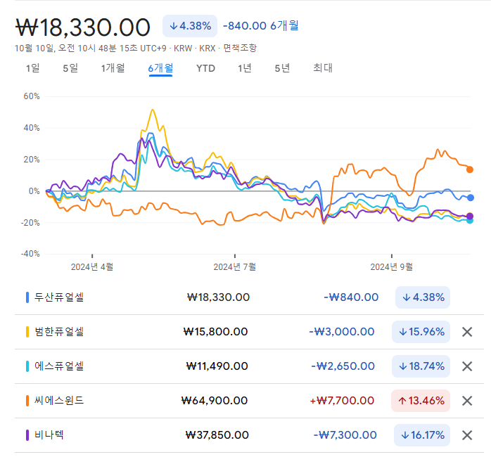
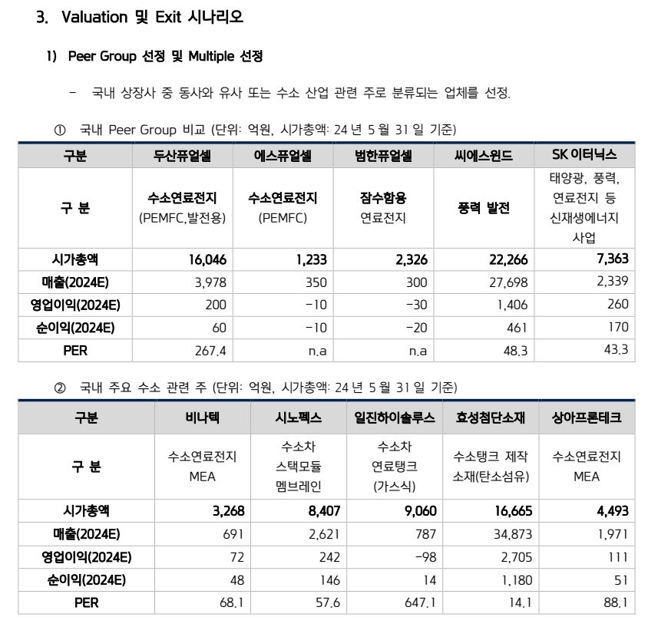
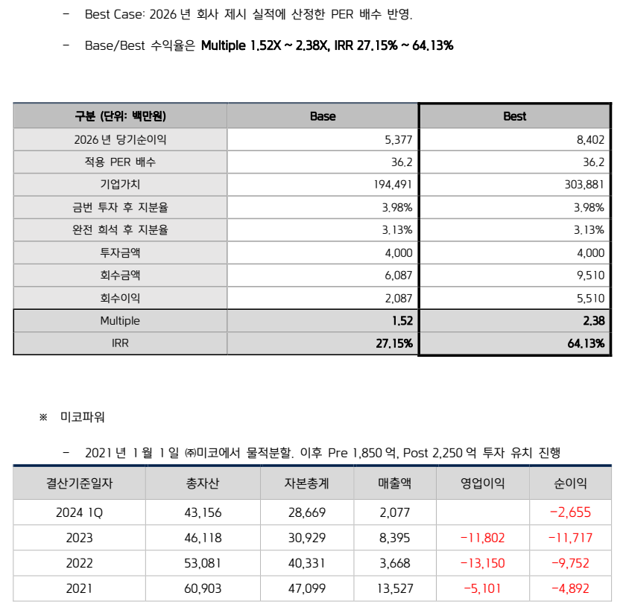
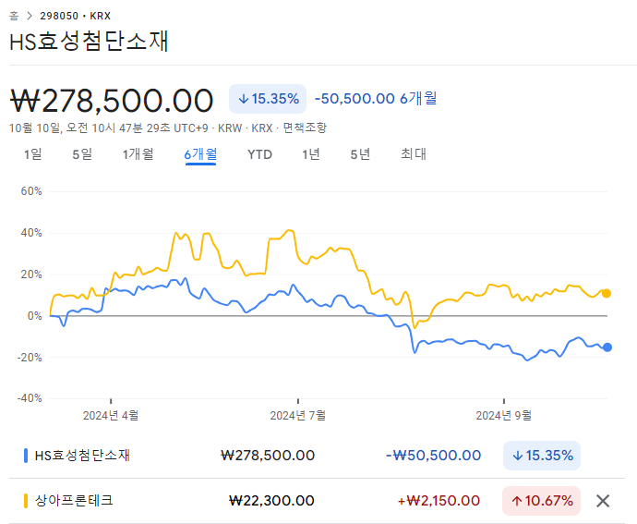
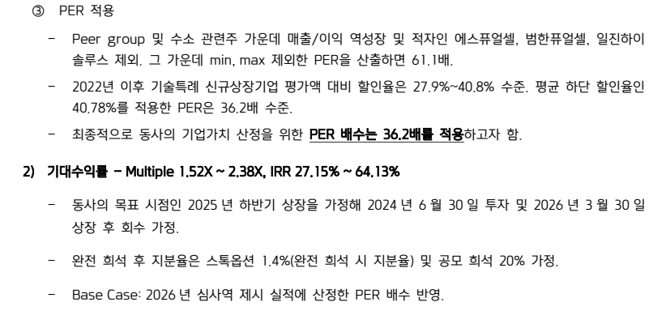
국내법인 |  |  |  | 산업분류기준 | 재무자료 (국내의 경우 백만원 단위 / 개별기준) |  |  |  | 20220801 ~20240731 | 20241Q /20240731 |  |  | 대용베타 산정 | 평가가격 | 차입금비율 | 법인세율 | 특이사항 기준일 20241Q
 |  |  |  |  |  |  |  |  |  |  |  |  |  | 68,589 | 13.55 | 23.10% |  |  |  |  |  |  |  |  | 배수 기준: 20241Q |  |  |  |  | 과거매출액 // 매출컨센서스 기준일 2024-08-06 (단위 : 백만원)
 |  |  |  |  |  |  |  |  | 1.1609 | 57.7427 |  |  |  | 0.83 | 0.92 | 1.20
종목명 | Ticker | 종목명(Eng) | 법인번호 | 10차표준(세분류) | 매출액(직전4분기) | 영업이익 | 세전이익 | 자본총계 | 베타 | 차입금/시총 | 상장일자 | 2차선택 | 최종선택 | Unlevered | Levered | 산업평균 | 거래정지 | 관리종목 | 시총순위 | 한계세율 | 홈페이지 | 주요상품 | 거래소 업종 | 거래소(시장) | EV/EBITDA | PBR | PSR | PER | 3개년(2023~2026) CAGR | 2,020 | 2,021 | 2,022 | 2,023 | 2,024 | 2,025 | 2,026 | 2,027
두산퓨얼셀 | 336260 KS Equity | Doosan Fuel Cell | 2149110058935 | 전동기, 발전기 및 전기 변환장치 제조업 | 0 | 0 | 0 | 511,029 | 1.369 | 35.4642 | 20191018 |  | 1 | 1.0756 | 1.1877 | 1.5533 | 정상 | 정상 | 611 | - | www.doosanfuelcell.com | 연료전지 | 코스피 전기,전자 | 유가증권시장 | 0.00 | 3.28 | 0.00 | 0.00 | 추정X | 4,618 | 3,814 | 3,121 | 2,609 | 0 | 0 | 0 | 0
범한퓨얼셀 | 382900 KS Equity | Bumhan Fuel Cell Co., Ltd. | 1942110310912 | 전동기, 발전기 및 전기 변환장치 제조업 | 0 | 0 | 0 | 105,274 | 0.947 | 63.3912 | 20220617 |  | 1 | 0.6366 | 0.7030 | 0.9193 | 정상 | 정상 | 822 | - | www.bumhanfuelcell.com | 잠수함용 연료전지모듈, 건물용 연료전지 시스템, 수소충전소 구축 | 코스닥 제조 | 코스닥 | 0.00 | 1.49 | 0.00 | 0.00 | 24.87% | 319 | 461 | 507 | 305 | 490 | 601 | 742 | 936
에스퓨얼셀 | 288620 KS Equity | S-Fuelcell Co., Ltd. | 1311110367986 | 전동기, 발전기 및 전기 변환ㆍ 공급ㆍ제어 장치 제조업 | 34,908 | -1,148 | -3,352 | 69,872 | 1.319 | 45.3040 | 20181015 |  | 1 | 0.9782 | 1.0801 | 1.4126 | 정상 | 정상 | 1,360 | - | www.s-fuelcell.com | 건물용 연료전지, 발전용 연료전지 | 코스닥 제조 | 코스닥 | 112.32 | 1.49 | 2.97 | N/A | 16.40% | 470 | 473 | 468 | 325 | 437 | 509 | 597 | 0
씨에스윈드 | 112610 KS Equity | CS Wind Corporation | 1101113509887 | 구조용 금속제품 제조업 | 1,906,391 | 70,729 | -23,317 | 907,800 | 1.015 | 62.4727 | 20141127 |  | 1 | 0.6856 | 0.7571 | 0.9901 | 정상 | 정상 | 1,191 | - | www.cswind.com | 풍력발전타워 제조 | 코스피 기계 | 유가증권시장 | 20.80 | 2.37 | 1.12 | N/A | 27.44% | 9,691 | 11,950 | 13,749 | 15,202 | 28,036 | 34,504 | 40,100 | 53,172
비나텍 | 126340 KS Equity | VINA TECH Co.,Ltd. | 1341110067418 | 일차전지 및 이차전지 제조업 | 56,278 | 3,984 | 2,508 | 66,528 | 1.228 | 28.4523 | 20130701 |  | 1 | 1.0075 | 1.1126 | 1.4549 | 정상 | 정상 | 857 | 20.9% | www.vina.co.kr | 초고용량 커패시터(슈퍼커패시터) | 코스닥 제조 | 코스닥 | 34.72 | 3.89 | 4.88 | 99.03 | 33.55% | 467 | 490 | 707 | 550 | 688 | 857 | 1,749 | 1,277
시노펙스 | 025320 KS Equity | Synopex Inc. | 1746110004644 | 기타 전자부품 제조업 | 255,242 | 25,201 | 22,227 | 143,571 | 1.024 | 3.0970 | 19950413 |  | 0 | 1.0002 | 1.1044 | 1.4443 | 정상 | 정상 | 1,116 | 23.1% | www.synopex.com | 전자부품, 필터 | 코스닥 제조 | 코스닥 | 17.89 | 5.11 | 2.92 | 43.27 | 추정X | 2,155 | 2,315 | 2,448 | 2,622 | 3,100 | 4,200 | 0 | 0
일진하이솔루스 | 271940 KS Equity | ILJIN HYSOLUS | 2101110086548 | 그 외 기타 운송장비 제조업 | 63,424 | -12,304 | -1,969 | 316,426 | 1.187 | 0.0313 | 20210901 |  | 0 | 1.1867 | 1.3104 | 1.7137 | 정상 | 정상 | 1,789 | - | www.hysolus.co.kr | 수소승용용기, 매연저감장치 등 | 코스피 운수장비 | 유가증권시장 | 0.00 | 0.00 | 0.00 | 0.00 | 추정X | 1,135 | 1,177 | 1,091 | 787 | 0 | 0 | 0 | 0
효성첨단소재 | 298050 KS Equity | HYOSUNG ADVANCED MATERIALS | 1101116770170 | 화학섬유 제조업 | 3,204,684 | 168,721 | 64,663 | 766,605 | 1.144 | 133.7277 | 20180713 |  | 1 | 0.5640 | 0.6228 | 0.8144 | 정상 | 정상 | 2,484 | 23.1% | www.hyosungadvancedmaterials.com | PET타이어코드 | 코스피 화학 | 유가증권시장 | 9.85 | 2.23 | 0.48 | 67.47 | 5.55% | 23,946 | 35,978 | 38,414 | 32,023 | 34,529 | 37,174 | 39,746 | 0
상아프론테크 | 089980 KS Equity | SANG-A FLONTEC Co., Ltd. | 1201110038209 | 플라스틱제품 제조업 | 180,489 | 8,197 | 15,746 | 191,884 | 1.104 | 35.3866 | 20110721 |  | 1 | 0.8678 | 0.9583 | 1.2532 | 정상 | 정상 | 973 | 20.9% | www.sftc.co.kr | LCD부품,사무기기부품,PCB부품,2차전지부품 | 코스닥 제조 | 코스닥 | 17.01 | 1.62 | 1.76 | 28.83 | 12.86% | 1,533 | 1,785 | 1,812 | 1,836 | 1,971 | 2,266 | 2,979 | 4,182

WACC
D10000 | [D10000] WACC | 20240630 |  |  |  | Diff | 전기 |  | 회사명 | 키움증권
D10010 | [D10010] 자산총계 | 17,489 |  |  |  | 17,489 |  |  | 구분 | 키움뉴히어로5호디지털혁신펀드
D10020 | [D10020] 부채총계 | 3,809 |  |  |  | 3,809 |  |  | 취득일자 | 2024-06-26
D10030 | [D10030] 자본총계 | 13,680 |  |  |  | 13,680 |  |  | 취득가격(총액) | 4,000,067,333
D10040 | [D10040] 부채비율(%) | 27.84 |  |  |  | #DIV/0! | #DIV/0! |  | 취득수량 | 48,001
D10050 | [D10050] 단기차입금 | 500 |  |  |  | 500 |  |  | 주당 취득가격 | 83,333
D10060 | [D10060] 유동성장기부채 | 167 |  |  |  | 167
D10070 | [D10070] 장기사채(계)
D10080 | [D10080] 장기차입금(계) | 1,187 |  |  |  | 1,187 |  |  | 2024-07-31 | 신용등급 | 1년 | 2년 | 3년 | 5년 |  |  |  |  |  |  | 주주명 | 주식의 종류 | 주식수 | 지분율 | 기타
D10090 | [D10090] 금융리스부채 |  |  |  |  |  |  |  | 무보증공모채 | A+ | 3.67 | 3.74 | 3.88 | 4.33 |  |  |  |  |  |  | 강인용 | 보통주 | 459,030 | 38.8% | 최대주주, 대표이사
D10100 | [D10100] 기타재무부채 |  |  |  |  |  |  |  | 무보증공모채 | A | 3.86 | 3.92 | 4.14 | 4.75 |  |  |  |  |  |  | 배중면 | 보통주 | 318,570 | 27.0% | 사내이사, 기술고문
D10110 | [D10110] 재무부채(계) | 1,854 | 13.55 | 우선주 자본금 |  | 1,854 | - |  | 무보증공모채 | A- | 4.11 | 4.22 | 4.58 | 5.28 |  |  |  |  |  |  | ㈜태양 | 보통주 | 89,990 | 7.6%
D10120 | [D10120] 우선주자본금 | - |  |  |  |  |  |  | 무보증공모채 | BBB+ | 5.49 | 6.41 | 7.03 | 7.31 |  |  |  |  |  |  | ㈜성광밴드 | 보통주 | 36,000 | 3.0%
D10130 | [D10130] 보통주자본(계) | 13,680 |  |  |  | 13,680 | 0 |  | 무보증공모채 | BBB | 6.17 | 7.36 | 8.07 | 8.36 |  |  |  |  |  |  | 한국과학기술원 | 보통주 | 32,400 | 2.7%
D10140 | [D10140] 재무부채 반영 자산총계 | 15,534 |  |  |  | 15,534 | 0 |  | 무보증공모채 | BBB- | 7.17 | 8.53 | 9.44 | 9.78 |  |  |  |  |  |  | 강승모 | 보통주 | 20,010 | 1.7%
D10150 | [D10150] [보통주발행주식수] | 1,194,001 |  |  |  | 1,194,001 |  |  | 무보증공모채 | BB+ | 9.24 | 10.51 | 11.71 | 12.30 |  |  |  |  |  |  | 대성산업㈜ | 보통주 | 12,000 | 1.0%
D10160 | [D10160] [보통주자기주식수] |  |  |  |  |  |  |  | 무보증공모채 | BB | 10.09 | 11.43 | 13.11 | 13.40 |  |  |  |  |  |  | 엔피투자조합1호 | 보통주 | 10,000 | 0.8%
D10170 | [D10170] 유통보통주식수 | 1,194,001 |  |  |  | 1,194,001 | 0 |  | 무보증공모채 | BB- | 11.23 | 12.69 | 14.36 | 14.63 |  |  |  |  |  |  | 키움뉴히어로2호기술혁신펀드 | 1종 RCPS | 60,000 | 5.1%
D10180 | [D10180] 타인자본비율(%) | 11.93 | 36.61 |  |  | #DIV/0! | #DIV/0! |  | 무보증공모채 | B+ | 13.31 | 14.67 | 16.29 | 16.94 |  |  |  |  |  |  | 혁신성장 HIP 제3호 벤처투자조합 | 1종 RCPS | 30,000 | 2.5%
D10190 | [D10190] 우선주자기자본비율(%) |  |  |  |  | #DIV/0! | #DIV/0! |  | 무보증공모채 | B | 15.02 | 16.42 | 17.8 | 18.66 |  |  |  |  |  |  | 엔에이치투자증권㈜ | 1종 RCPS | 20,000 | 1.7%
D10200 | [D10200] 보통주자기자본비율(%) | 88.07 | 63.39 |  |  | #DIV/0! | #DIV/0! |  | 무보증공모채 | B- | 16.11 | 17.67 | 19.12 | 19.88 |  |  |  |  |  |  | 유한책임회사 더블유엠인베스트먼트 | 1종 RCPS | 10,000 | 0.8%
D10210 | [D10210] 무위험이자율(%) | 3.59 |  |  |  | 3.59 |  |  | 무보증사모채 | A+ | 3.95 | 4.06 | 4.25 | 4.71 |  |  |  |  |  |  | 스마트 HIP 제4호 벤처투자조합 | 2종 RCPS | 18,000 | 1.5%
D10220 | [D10220] 위험프리미엄(%) | 11.69 |  |  |  | 11.69 |  |  | 무보증사모채 | A | 4.17 | 4.27 | 4.55 | 5.19 |  |  |  |  |  |  | 케이런6호 소재부품장비 투자조합 | 2종 RCPS | 18,000 | 1.5%
D10230 | [D10230] 주식베타 | 1.1609 |  |  |  | 1.16 |  |  | 무보증사모채 | A- | 4.52 | 4.64 | 5.06 | 5.77 |  |  |  |  |  |  | 키움뉴히어로5호 디지털혁신펀드 | 2종 RCPS | 48,001 | 4.1%
D10240 | [D10240] 상관계수 |  |  |  |  |  |  |  | 무보증사모채 | BBB+ | 6.06 | 6.93 | 7.65 | 7.95 |  |  |  |  |  |  | 합계 |  | 1,182,001 | 100.0%
D10250 | [D10250] 업종부채비율(%) | 57.74 |  |  |  | 57.74 |  |  | 무보증사모채 | BBB | 6.85 | 7.99 | 8.78 | 9.15
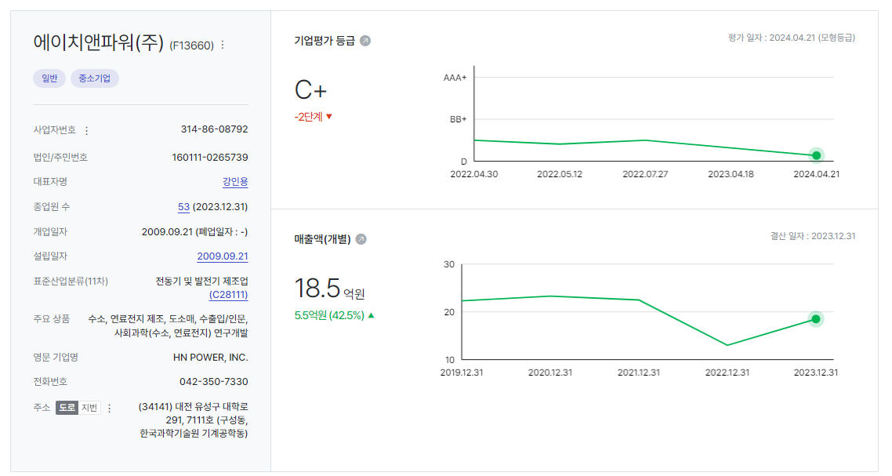
D10260 | [D10260] 무부채기업베타 | 0.80 |  |  |  | 0.80 | 0.00 |  | 무보증사모채 | BBB- | 7.86 | 9.28 | 10.28 | 10.64
D10270 | [D10270] 해당기업베타 | 0.92 | 1.20 |  |  | #DIV/0! | #DIV/0! |  | 무보증사모채 | BB+ | 9.82 | 11.31 | 12.62 | 13.21
D10280 | [D10280] 재무평점 |  |  |  |  |  |  |  | 무보증사모채 | BB | 10.85 | 12.26 | 14 | 14.31
D10290 | [D10290] 법인세율(%) | 23.10 |  | 전기등급 |  | 23.10 |  |  | 무보증사모채 | BB- | 12 | 13.55 | 15.28 | 15.61
D10300 | [D10300] 세전타인자본비용(%) | 10.64 |  |  |  | 10.64 |  |  | 무보증사모채 | B+ | 14.09 | 15.5 | 17.22 | 17.93
D10310 | [D10310] 세후타인자본비용(%) | 8.18 |  |  |  | 8.18 | 0.00 |  | 무보증사모채 | B | 15.81 | 17.33 | 18.76 | 19.65
D10320 | [D10320] 우선주자기자본비용(%) |  |  | 자본비용역전 |  | #DIV/0! | #DIV/0! |  | 무보증사모채 | B- | 16.98 | 18.61 | 20.13 | 20.89
D10330 | [D10330] 보통주자기자본비용(%) | 20.61 |  | 이상없음 |  | #DIV/0! | #DIV/0!
D10340 | [D10340] 가중평균자본비용(WACC)(%) | 16.06 |  |  |  | #DIV/0! | #DIV/0! |  | <세전타인자본비용>
D10350 | [D10350] 순자산가치(NAV) | 13,680 |  | 주식수변동 |  | 13,680 | 0 |  | 증분차입
D10360 | [D10360] 유통발행주식수 | 1,194,001 |  | 주식수변동 |  | 1,194,001 | 0 |  | 이자/이자부부채 | 46.60
D10370 | [D10370] 1주당순자산가치(NAV)(원) | 11,457 |  |  |  | #DIV/0! | #DIV/0!
 | 1주당가치(DCF)(원) | 68,589 |  | 자본잠식여부 |  | 68,589 | -
 |  |  |  | 자본잠식

D10400 | [D10400] 할인율 조정 | 20231231K
D10410 | [D10410] 규모 및 비상장 프리미엄 | 3.00

 | DCF 규모 및 비상장 프리미엄 판단기준 | 프리미엄(%)
 | 1. 코넥스 상장기업 또는 IPO 예정기업(1년 이내) | 0~1% | 22.01 수정
 | 1. 외감기업이며, 매출액 규모가 1000억원 이상인 경우 | 1~2%
 | 1. 외감기업이며, 매출액 규모가 1000억원 미만인 경우 | 2~3%
 | 1. 비외감기업인 경우 | 3~4%
 | 1. 중소벤처기업 등 | 4~5%

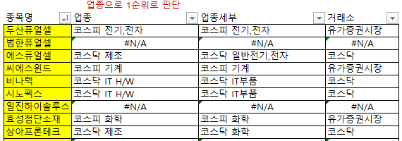

 |  | 0.00% | -100.00% | #DIV/0! | #DIV/0! | #DIV/0!
 | Track Record / 고객사명 | DCF | Multiple | 최종가 | BPS | EPS | PER | PBR |  | 종목명 | 평가종류 | 기준일 | 주가 | 공모/사모 | 등급 | 시장 | 업종 | 배당금 | 전환가정여부 | 주식수
 | 2024-09-30 | 68,589 |  | 68,589 | 11,457 | -1,879 | -36.50 | 5.99 |  | 에이치앤파워(주) | A07 | 2024-09-30 | 68,589 | 3 | B0 | 2 | 72 | 0 | O | 1,194,001

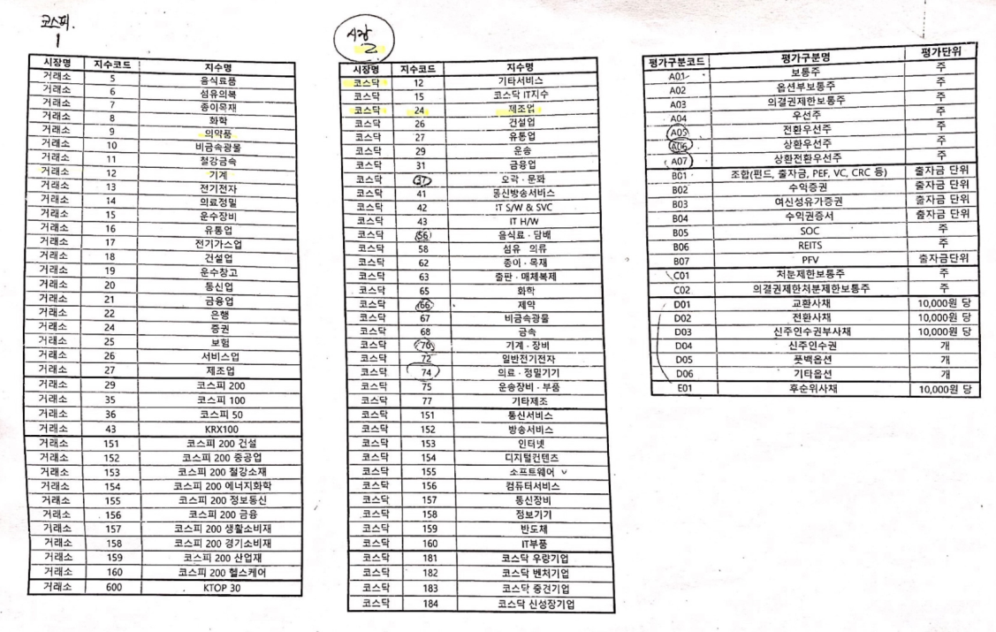
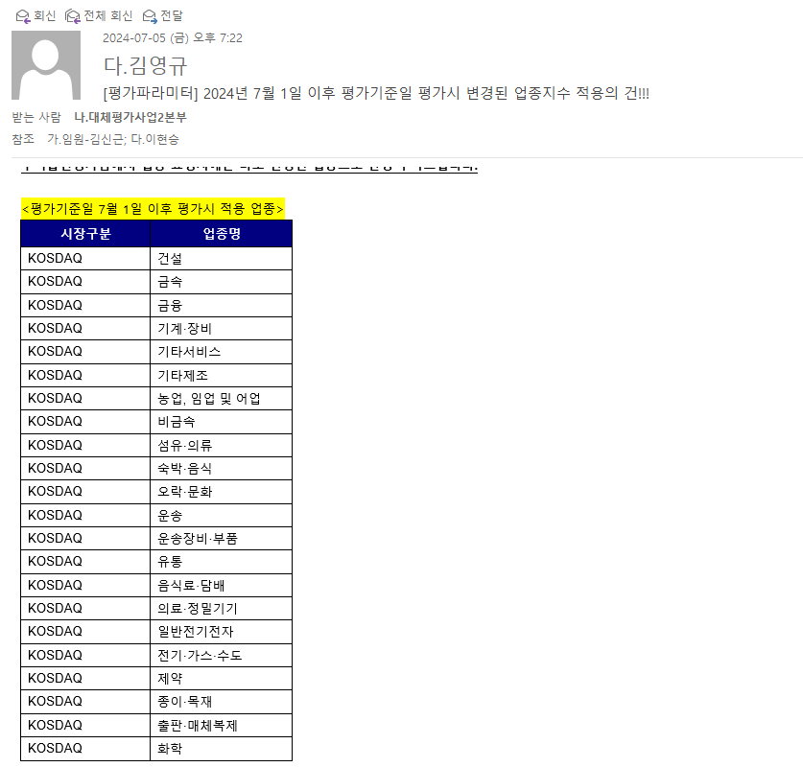

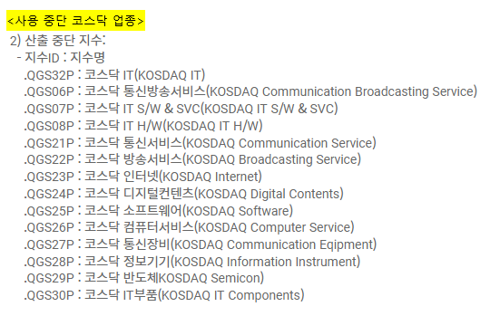

 |  |  |  |  |  |  |  |  |  | 종목명 | 평가종류 | 기준일 | 주가 | 공모/사모 | 등급 | 시장 | 업종 | 배당금 | 전환가정여부 | 주식수
 |  |  |  |  |  |  |  |  |  | 에이치앤파워(주) | A07 | 2024-09-30 | 60,000 | 3 | B0 | 2 | 72 | 0 | O | 1,194,001

비용추정
D30000 | [D30000] 비용분석 및 비용추정 | 20201231K | 20211231K | 20221231K | 20231231K | 20231231Y | 20241231Z | 20251231Z | 20261231Z | 20271231Z | 20281231Z | 20291231Z
D30010 | [D30010] 매출액 | 2,327 | 2,248 | 1,299 | 1,851 | 1,851 | 15,782 | 36,887 | 62,749 | 85,944 | 113,992 | 151,193 |  |  | 16 | 1111 | 25 | 1735 | 41 | 2740
D30020 | [D30020] 매출원가 | 1,335 | 1,584 | 1,496 | 1,451 | 1,451 | 10,410 | 23,619 | 42,079 | 56,415 | 74,826 | 0 |  |  |  |  | 56.3% |  | 64.0%
D30030 | [D30030] 매출총이익 | 992 | 664 | (197) | 400 | 400 | 5,372 | 13,268 | 20,670 | 29,529 | 39,166 | 151,193 |  |  | 2024 |  | 2025 |  | 2026
D30040 | [D30040] 여비교통비 | 27 | 49 | 88 | 46 | 46 |  |  |  |  |  |  |  |  | 인원수 | 총급여 | 인원수 | 총급여 | 인원수 | 총급여
D30050 | [D30050] 도서인쇄비 | 12 | 2 | 13 | 9 | 9 |  |  |  |  |  |  |  | 대표/부사장/고문 | 3 | 410 | 3 | 451 | 3 | 496
D30060 | [D30060] 수수료비용 | 127 | 169 | 320 | 389 | 389 |  |  |  |  |  |  |  | 경영관리 | 7 | 389 | 11 | 660 | 18 | 1,119
D30070 | [D30070] 리스료 |  |  |  |  |  |  |  |  |  |  |  |  | 연구개발 | 24 | 1,063 | 30 | 1,544 | 43 | 2,417
D30080 | [D30080] 하자보수비 |  |  |  |  |  |  |  |  |  |  |  |  | 마케팅 | 6 | 312 | 11 | 624 | 20 | 1,125
D30090 | [D30090] 접대비 | 5 | 39 | 32 | 41 | 41 |  |  |  |  |  |  |  | 생산본부 | 14 | 462 | 20 | 809 | 46 | 2,152
D30100 | [D30100] 광고선전비 | 3 | 0 | 3 | 22 | 22 |  |  |  |  |  |  |  | 합계 | 54 | 2,636 | 75 | 4,088 | 130 | 7,309
D30110 | [D30110] 보관료 |  |  |  |  |  |  |  |  |  |  |  |  | 평균급여 |  | 49 |  | 55 |  | 56
D30120 | [D30120] 견본비
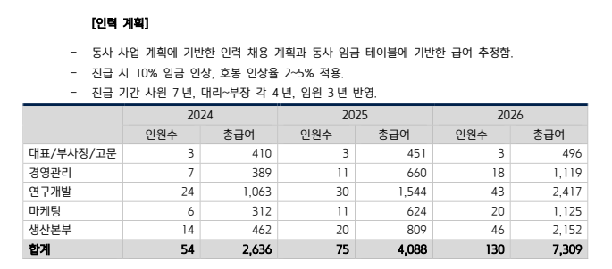
D30130 | [D30130] 포장비
D30140 | [D30140] 운반비 | 9 | 7 | 10 | 7 | 7
D30150 | [D30150] 판매수수료
24년 상반기 연구개발비 4억
매출은 이미 23년 대비 6개월만에 2배 이상 달성하였음에도 연구개발비는 훨씬 적음
따라서 매출액과 직접적으로 비례한다고 보는 것은 부적절해보임.
고정성 경비로 환원하였음
D30160 | [D30160] 해외시장개척비
D30170 | [D30170] 판매촉진비
D30180 | [D30180] 수출비용
D30190 | [D30190] 기타판매비
사업계획 인원수 75, 130명은 과도한 것으로 보임
그리고 사업계획상 총급여가 판관비/매출원가로 분류되는 것에 유의할 것
판관비에 계상되는 직원도 구분할 것
D30200 | [D30200] A/S비
D30210 | [D30210] 반품충당부채전입액
D30220 | [D30220] 연구비
D30230 | [D30230] 경상연구개발비 | 1,825 | 2,476 | 2,782 | 1,954 | 1,954
D30240 | [D30240] 경상개발비 |  | 6
D30250 | [D30250] 로얄티
D30260 | [D30260] 대손상각비 |  | 0
D30270 | [D30270] 기타매출관련경비
D30280 | [D30280] 매출관련경비(계) | 183 | 272 | 466 | 514 | 514 | 1,193 | 2,789 | 4,745 | 6,499 | 8,621 | 11,434
D30290 | [D30290] 급여인상율(%) | 1.93 | 1.93 | 1.93 | 1.93 | 1.93 | 1.93 | 1.93 | 1.93 | 1.93 | 1.93 | 1.93 |  |  |  |  |  |  | 2 | 3 | 4 | 5 | 6 | 7
D30300 | [D30300] 평균급여 | 9 | 18 | 22 | 23 | 47 | 48 | 49 | 50 | 51 | 52 | 53 |  |  | 비중 |  |  | 인원수 | 2024 | 2025 | 2026 | 2027 | 2028 | 2029
D30310 | [D30310] 인원수 | 100 | 100 | 100 | 100 | 50 | 54 | 55 | 56 | 58 | 59 | 60 | 경제성장 적용 |  | 100% |  |  | 경제성장 적용 | 54 | 55 | 56 | 58 | 59 | 60
D30320 | [D30320] 임원급여 |  |  |  |  |  |  |  |  |  |  |  | 직원수 default = 100 |  |  |  |  | 적용성장 적용 | 426 | 996 | 1,695 | 2,322 | 3,079 | 4,084
D30330 | [D30330] 급료와임금 | 914 | 1,778 | 2,184 | 2,348 | 2,348
D30340 | [D30340] 제수당 |  |  |  |  |  |  |  |  |  |  |  |  |  |  |  |  |  | 20241231K | 20251231K | 20261231K | 20271231K | 20281231K | 20291231K
D30350 | [D30350] 상여금 |  |  |  |  |  |  |  |  |  |  |  |  |  |  |  |  | 경제성장률 | 2.50 | 2.20 | 2.21 | 2.13 | 2.08 | 2.03
D30360 | [D30360] 급여(계) | 914 | 1,778 | 2,184 | 2,348 | 2,348 | 2,584 | 2,692 | 2,805 | 2,920 | 3,038 | 3,160 |  |  |  |  |  | 적용성장률 | 752.62 | 133.73 | 70.11 | 36.97 | 32.64 | 32.64
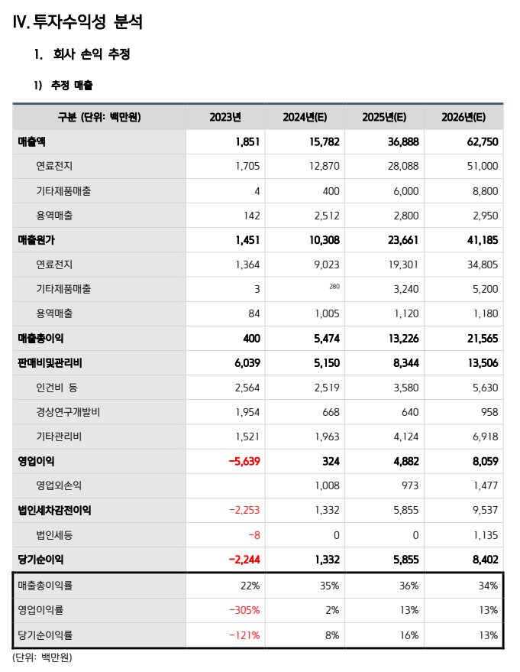
D30370 | [D30370] 퇴직급여충당금전입액 | 113 | 118 | 250 | 215 | 215
D30380 | [D30380] 퇴직금
D30390 | [D30390] 퇴직급여(계) | 113 | 118 | 250 | 215 | 215 | 215 | 224 | 233 | 243 | 253 | 263
D30400 | [D30400] 인건비(계) | 1,027 | 1,896 | 2,434 | 2,563 | 2,563 | 2,799 | 2,916 | 3,038 | 3,163 | 3,291 | 3,423
D30410 | [D30410] 복리후생비 | 68 | 134 | 219 | 187 | 187
D30420 | [D30420] 주식보상비용 |  |  | 204 | 273 | 273
D30430 | [D30430] 기타인건비
D30440 | [D30440] 교육훈련비 | 8 | 9 | 22 | 5 | 5
D30450 | [D30450] 기타인건비성경비
D30460 | [D30460] 인건비성경비(계) | 76 | 143 | 445 | 465 | 465 | 179 | 186 | 194 | 202 | 211 | 219
D30470 | [D30470] 소비자물가상승율(%) | 1.93 | 1.93 | 1.93 | 1.93 | 1.93 | 1.93 | 1.93 | 1.93 | 1.93 | 1.93 | 1.93
D30480 | [D30480] 사무실임대료증가율(%) | 0.74 | 0.74 | 0.74 | 0.74 | 0.74 | 0.74 | 0.74 | 0.74 | 0.74 | 0.74 | 0.74
D30490 | [D30490] 임차료비용 | 19 | 42 | 67 | 2 | 2 | 2 | 2 | 2 | 2 | 2 | 2
D30500 | [D30500] 통신비 | 3 | 4 | 5 | 4 | 4 | 4 | 4 | 4 | 4 | 4 | 4
D30510 | [D30510] 수도광열비 | 12 | 24 | 25 | 32 | 32 | 32 | 32 | 32 | 32 | 32 | 32
D30520 | [D30520] 세금과공과 | 51 | 71 | 102 | 93 | 93 | 94 | 95 | 96 | 97 | 98 | 99
D30530 | [D30530] 수선비 | 2 | 3 | 0 | 1 | 1 | 1 | 1 | 1 | 1 | 1 | 1
D30540 | [D30540] 보험료 | 9 | 17 | 27 | 50 | 50 | 50 | 50 | 50 | 50 | 50 | 50
D30550 | [D30550] 도서구입비 |  |  |  |  |  | 0 | 0 | 0 | 0 | 0 | 0
D30560 | [D30560] 소모품비 | 27 | 170 | 142 | 85 | 85 | 86 | 87 | 88 | 89 | 90 | 91
D30570 | [D30570] 차량유지비 | 8 | 5 | 8 | 37 | 37 | 37 | 37 | 37 | 37 | 37 | 37
D30580 | [D30580] 전산처리비 |  |  |  |  |  | 0 | 0 | 0 | 0 | 0 | 0
D30590 | [D30590] 기타관리비 | 0 | 2 | 11 | 18 | 18 | 18 | 18 | 18 | 18 | 18 | 18
D30600 | [D30600] 중간기간판매비와관리비조정 |  |  |  |  |  | 0 | 0 | 0 | 0 | 0 | 0
D30610 | 경상연구개발비 | 1,825 | 2,476 | 2,782 | 1,954 | 1,954 | 803 | 818 | 833 | 849 | 865 | 881
D30620 | [D30620] 고정성경비(계) | 1,956 | 2,814 | 3,169 | 2,276 | 2,276 | 1,127 | 1,144 | 1,161 | 1,179 | 1,197 | 1,215
D30630 | [D30630] 감가상각비(IS) | 48 | 159 | 150 | 196 | 196 | 207 | 235 | 266 | 303 | 343 | 389
D30640 | [D30640] 무형자산상각비(IS) | 8 | 10 | 16 | 24 | 24 | 35 | 51 | 74 | 108 | 158 | 231
D30650 | [D30650] 기타 |  |  | 0 | 0 | 0 | 0 | 0 | 0 | 0 | 0 | 0
D30660 | [D30660] 판매비관리비(총계) | 3,298 | 5,294 | 6,680 | 6,038 | 6,038 | 5,540 | 7,321 | 9,478 | 11,454 | 13,821 | 16,911
D30670 | [D30670] 판매비관리비 | 3,299 | 5,296 | 6,682 | 6,039
D30680 | [D30680] Validation Check | (1) | (2) | (2) | (1)

 |  |  |  |  |  |  |  |  | DCF가격
 |  |  |  |  |  |  |  |  | 68,589
D31000 | [D31000] 영업관련비용 계산비율 | 20201231K | 20211231K | 20221231K | 20231231K | YYYYYYYYA | WA 3Y |  | 전기비율 |  | Aver 4Y | Aver 3Y | Aver 2Y | Avg 3Y | WA 4Y | WA 3Y | WA 2Y
D31010 | [D31010] 매출원가비율(%) | 57.37 | 70.46 | 115.17 | 78.39 | 89.33 | 89.33 | 90.63 |  | 2 | 80.35 | 88.01 | 96.78 | 81.00 | 85.74 | 89.33 | 90.65
D31020 | [D31020] 매출관련경비비율(%) | 7.86 | 12.10 | 35.87 | 27.77 | 27.86 | 7.56 | 23.28 |  | 3 | 20.90 | 25.25 | 31.82 | 18.61 | 25.08 | 27.86 | 30.47
D31030 | [D31030] 퇴직급여비율(%) | 12.36 | 6.64 | 11.45 | 9.16 | 9.50 | 8.33 | 10.00 |  | 4 | 9.90 | 9.08 | 10.30 | 10.15 | 9.66 | 9.50 | 9.92
D31040 | [D31040] 인건비성경비비율(%) | 7.40 | 7.54 | 18.28 | 18.14 | 16.42 | 6.41 | 12.89 |  | 5 | 12.84 | 14.66 | 18.21 | 11.08 | 14.99 | 16.42 | 18.19
D31050 | [D31050] 기타경비비율(%) | 0.00 | 0.00 | 0.00 | 0.00 | 0.00 | 0.00 | 0.00 |  | 6 | 0.00 | 0.00 | 0.00 | 0.00 | 0.00 | 0.00 | -
 |  | 65.23 | 82.56 | 151.04 | 106.16 | 117.19 | 96.89 | 113.91 | 0.00 |  | 101.25 | 113.25 | 128.60 | 99.61 | 110.81 | 117.19 | 121.12

 |  | 20201231K | 20211231K | 20221231K | 20231231K | 20231231Y | 20241231Z | 20251231Z | 20261231Z | 20271231Z | 20281231Z | 20291231Z
 | 보통주 유통주식수 |  |  |  | 1,194,001 | 1,194,001 | 1,194,001 | 1,194,001 | 1,194,001 | 1,194,001 | 1,194,001 | 1,194,001
 | EPS | #DIV/0! | #DIV/0! | #DIV/0! | -1,879 | 0 | 0 | 3,958 | 7,433 | 11,993 | 16,710 | 86,872
 | SPS | #DIV/0! | #DIV/0! | #DIV/0! | 1,550 | 1,550 | 13,218 | 30,894 | 52,554 | 71,980 | 95,471 | 126,627
 | BPS | #DIV/0! | #DIV/0! | #DIV/0! | -2,426 | -2,426 | -2,426 | 1,532 | 8,965 | 20,957 | 37,668 | 124,540
 | 판관비율 | 141.77% | 235.59% | 514.40% | 326.26% | 326.20% | 35.10% | 19.85% | 15.10% | 13.33% | 12.12% | 11.19%
 | 영업이익률 | -99.14% | -206.01% | -529.56% | -304.65% | -304.59% | -1.06% | 16.12% | 17.84% | 21.03% | 22.23% | 88.81%
 | 당기순이익률 | 31.59% | -37.19% | -550.89% | -121.23% | 0.00% | 0.00% | 12.81% | 14.14% | 16.66% | 17.50% | 68.60%
 | ROE |  | -43.06% | 755.25% | 65.81% | 0.00% | 0.00% | -885.10% | 141.62% | 80.16% | 57.01% | 107.11%
 | ROA |  | -9.67% | -62.75% | -21.13% | 0.00% | 0.00% | 6.88% | 6.25% | 6.50% | 6.57% | 33.20%

NWC추정
D50000 | [D50000] 순운전자본 추정을 위한 자료 | 20201231K | 20211231K | 20221231K | 20231231K | 20231231Y | 20241231Z | 20251231Z | 20261231Z | 20271231Z | 20281231Z | 20291231Z
D50010 | [D50010] 매출액 | 2,327 | 2,248 | 1,299 | 1,851 | 1,851 | 15,782 | 36,887 | 62,749 | 85,944 | 113,992 | 151,193
D50020 | [D50020] 매출원가 | 1,335 | 1,584 | 1,496 | 1,451 | 1,451 | 10,410 | 23,619 | 42,079 | 56,415 | 74,826 | 0
D50030 | [D50030] 매출액증가율(%) | 0.00 | 0.00 | 0.00 | 0.00 | 0.00 | 752.62 | 133.73 | 70.11 | 36.97 | 32.64 | 32.64
D50040 | [D50040] 매출채권회전율(%) | 29.46 | 10.15 | 5.45 | 1.86 | 1.86 | 3.06 | 3.06 | 3.06 | 3.06 | 3.06 | 3.06
D50050 | [D50050] 재고자산회전율(%) | 0.00 | 20.57 | 20.49 | 1.08 | 1.08 | 7.55 | 7.55 | 7.55 | 7.55 | 7.55 | 7.55
D50060 | [D50060] 매입채무회전율(%) | 14.67 | 16.94 | 29.92 | 3.07 | 3.07 | 12.02 | 12.02 | 12.02 | 12.02 | 12.02 | 12.02
D50070 | [D50070] (매출채권+선급비용)/이자수입성자산(%) | 6.54 | 5.37 | 2.67 | 126.21 | 126.21 | 85.03 | 85.03 | 85.03 | 85.03 | 85.03 | 85.03
D50080 | [D50080] (매입채무+미지급비용)/이자지급성부채(%) | 6.75 | 7.37 | 2.11 | 58.85 | 58.85 | 39.93 | 39.93 | 39.93 | 39.93 | 39.93 | 39.93
D50090 | [D50090] 선급비용회전율(%) | 0.00 | 0.00 | 0.00 | 0.00 | 0.00 | 0.00 | 0.00 | 0.00 | 0.00 | 0.00 | 0.00
D50100 | [D50100] 미지급비용회전율(%) | 0.00 | 0.00 | 0.00 | 0.00 | 0.00 | 0.00 | 0.00 | 0.00 | 0.00 | 0.00 | 0.00
D50110 | [D50110] 순운전자본 추정 |  |  |  |  |  | 2024 | 2025 | 2026 | 2027 | 2028 | 2029
D50120 | [D50120] 매출채권(공사미수금등 포함) | 79 | 364 | 113 | 1,876 | 1,876 | 6,191 | 15,947 | 27,975 | 37,105 | 49,080 | 49,468
D50130 | [D50130] 선급비용 | 14 | 8 | 9 | 21 | 21 | 179 | 418 | 711 | 973 | 1,290 | 1,710
D50140 | [D50140] 재고자산(계) |  | 77 | 69 | 2,607 | 2,607 | 724 | 1,737 | 3,157 | 4,150 | 5,489 | 0
D50150 | [D50150] 기타운전자산 |  |  |  |  |  | 0 | 0 | 0 | 0 | 0 | 0
D50160 | [D50160] 운전자산(계) | 79 | 441 | 182 | 4,483 | 4,483 | 6,915 | 17,683 | 31,132 | 41,255 | 54,570 | 49,468
D50170 | [D50170] 매입채무(공사미지급금등 포함) | 91 | 96 | 4 | 940 | 940 | 1,112 | 2,667 | 4,849 | 6,374 | 8,430 | 0
D50180 | [D50180] 미지급비용 | 44 | 93 | 48 | 61 | 61 | 520 | 1,215 | 2,066 | 2,829 | 3,752 | 4,976
D50190 | [D50190] 기타운전부채 |  |  |  |  |  | 0 | 0 | 0 | 0 | 0 | 0
운전자본 별도 추정
D50200 | [D50200] 운전부채(계) | 91 | 96 | 4 | 940 | 940 | 1,112 | 2,667 | 4,849 | 6,374 | 8,430 | 0
D50210 | [D50210] 순운전자본(NWC) | (12) | 345 | 178 | 3,543 | 3,543 | 5,803 | 15,016 | 26,284 | 34,882 | 46,139 | 49,468
D50220 | [D50220] 순운전자본변동분(△NWC) |  | 357 | (167) | 3,365 | 3,365 | 2,260 | 9,213 | 11,268 | 8,598 | 11,257 | 3,329
D50230 | [D50230] 이자수입성자산 및 이자지급성부채 추정
D50240 | [D50240] 현금및현금등가물 | 991 | 6,924 | 4,562 | 1,499 | 1,499 | 7,471 | 19,194 | 33,645 | 44,661 | 59,077 | 60,025
D50250 | [D50250] 단기금융상품 |  |  |  |  |  | 0 | 0 | 0 | 0 | 0 | 0
D50260 | [D50260] 단기투자증권 |  |  |  |  |  | 0 | 0 | 0 | 0 | 0 | 0
D50270 | [D50270] 단기대여금 |  |  |  |  |  | 0 | 0 | 0 | 0 | 0 | 0
D50280 | [D50280] 장기금융상품 |  | 4 | 4 | 4 | 4 | 20 | 51 | 90 | 119 | 158 | 160
D50290 | [D50290] 장기투자증권 | 55 |  |  |  |  | 0 | 0 | 0 | 0 | 0 | 0
D50300 | [D50300] 장기대여금 | 376 |  |  |  |  | 0 | 0 | 0 | 0 | 0 | 0
D50310 | [D50310] 기타이자수입성자산 |  |  |  |  |  | 0 | 0 | 0 | 0 | 0 | 0
D50320 | [D50320] 이자수입성자산 | 1,422 | 6,928 | 4,566 | 1,503 | 1,503 | 7,491 | 19,245 | 33,735 | 44,780 | 59,235 | 60,185
D50330 | [D50330] 단기차입금 |  | 200 | 200 |  |  | 0 | 0 | 0 | 0 | 0 | 0
D50340 | [D50340] 유동성장기부채 |  | 204 | 613 | 458 | 458 | 1,100 | 2,617 | 4,662 | 6,204 | 8,214 | 3,355
D50350 | [D50350] 장기사채(계) |  |  |  |  |  | 0 | 0 | 0 | 0 | 0 | 0
D50360 | [D50360] 장기차입금(계) | 2,000 | 2,091 | 1,562 | 1,187 | 1,187 | 2,851 | 6,784 | 12,082 | 16,080 | 21,287 | 8,695
D50370 | [D50370] 금융리스부채 |  | 69 | 91 | 56 | 56 | 135 | 320 | 570 | 759 | 1,004 | 410
D50380 | [D50380] 정리및화의채무 |  |  |  |  |  | 0 | 0 | 0 | 0 | 0 | 0
D50390 | [D50390] 기타이자지급성부채 |  |  |  |  |  | 0 | 0 | 0 | 0 | 0 | 0
D50400 | [D50400] 이자지급성부채 | 2,000 | 2,564 | 2,466 | 1,701 | 1,701 | 4,086 | 9,721 | 17,314 | 23,043 | 30,505 | 12,460
 | 이자수익/이자수입성자산(%) | 0.14 | 0.22 | 0.15 | 0.53 | 0.53 | 0.00 | 0.00 | 0.00 | 0.00 | 0.00 | 0.00 |  | DCF가격
 | 이자비용/이자지급성부채(%) | 2.10 | 13.85 | 33.86 | 57.08 | 57.08 | 0.00 | 0.00 | 0.00 | 0.00 | 0.00 | 0.00 |  | 68,589
 |  | -0.01 | 0.15 | 0.14 | 1.91 | 1.91 | 0.37 | 0.41 | 0.42 | 0.41 | 0.40 | 0.33
D51000 | [D51000] 순운전자본 계산비율 | 20201231K | 20211231K | 20221231K | 20231231K | YYYYYYYYA | WA 2Y |  | 전기비율 |  | Aver 4Y | Aver 3Y | Aver 2Y | Avg 3Y | WA 4Y | WA 3Y | WA 2Y
D51010 | [D51010] 매출채권회전율 | 29.46 | 10.15 | 5.45 | 1.86 | 4.44 | 3.06 | 11.02 |  | 2 | 1.86 | 5.82 | 3.65 | 15.02 | 7.35 | 4.44 | 3.06
D51020 | [D51020] 재고자산회전율 | 0.00 | 20.57 | 20.49 | 1.08 | 10.80 | 7.55 | 17.10 |  | 3 | 10.54 | 14.05 | 10.79 | 13.69 | 10.70 | 10.80 | 7.55
D51030 | [D51030] 매입채무회전율 | 14.67 | 16.94 | 29.92 | 3.07 | 14.33 | 12.02 | 23.05 |  | 4 | 16.15 | 16.65 | 16.50 | 20.51 | 15.06 | 14.33 | 12.02
D51040 | [D51040] (매출채권+선급비용)/이자수입성자산(%) | 6.54 | 5.37 | 2.67 | 126.21 | 64.89 | 85.03 | 4.22 |  | 5 | 35.20 | 44.75 | 64.44 | 4.86 | 53.02 | 64.89 | 85.03
D51050 | [D51050] (매입채무+미지급비용)/이자지급성부채(%) | 6.75 | 7.37 | 2.11 | 58.85 | 31.36 | 39.93 | 4.64 |  | 6 | 18.77 | 22.78 | 30.48 | 5.41 | 26.32 | 31.36 | 39.93
D51060 | [D51060] 선급비용회전율
D51070 | [D51070] 미지급비용회전율
 | NWC/매출액 (%) | -1% | 15% | 14% | 191% | 191%

 |  | 2020년 | 2021년 | 2022년 | 2023년
 |  | 29.46 | 6.18 | 11.50 | 0.99
 |  | - | 20.57 | 21.68 | 0.56
 |  | 25.57 | 23.42 | 324.75 | 1.97

BS추정
D60000 | [D60000] 대차대조표 추정을 위한 자료 | 20201231K | 20211231K | 20221231K | 20231231K | 20231231Y | 20241231Z | 20251231Z | 20261231Z | 20271231Z | 20281231Z | 20291231Z
D60010 | [D60010] 매출채권 | 79 | 364 | 113 | 1,876 | 1,876 | 6,191 | 15,947 | 27,975 | 37,105 | 49,080 | 49,468
D60020 | [D60020] 선급비용 | 14 | 8 | 9 | 21 | 21 | 179 | 418 | 711 | 973 | 1,290 | 1,710
D60030 | [D60030] 재고자산 | 0 | 77 | 69 | 2,607 | 2,607 | 724 | 1,737 | 3,157 | 4,150 | 5,489 | 0
D60040 | [D60040] 기타운전자산 | 0 | 0 | 0 | 0 | 0 | 0 | 0 | 0 | 0 | 0 | 0
D60050 | [D60050] 매입채무 | 91 | 96 | 4 | 940 | 940 | 1,112 | 2,667 | 4,849 | 6,374 | 8,430 | 0
D60060 | [D60060] 미지급비용 | 44 | 93 | 48 | 61 | 61 | 520 | 1,215 | 2,066 | 2,829 | 3,752 | 4,976
D60070 | [D60070] 기타운전부채 | 0 | 0 | 0 | 0 | 0 | 0 | 0 | 0 | 0 | 0 | 0
D60080 | [D60080] 당기순이익(손실) | 735 | (836) | (7,156) | (2,244) | 0 | 0 | 4,726 | 8,875 | 14,319 | 19,952 | 103,725
D60090 | [D60090] (매출채권+선급비용+기타)/당좌자산(%) | 6.55 | 4.89 | 2.50 | 53.23 | 53.23 | 28.26 | 28.26 | 28.26 | 28.26 | 28.26 | 28.26
D60100 | [D60100] 기타비유동자산/비유동자산(%) | 2.32 | 0.68 | 0.64 | 0.66 | 0.66 | 0.66 | 0.66 | 0.66 | 0.66 | 0.66 | 0.66
D60110 | [D60110] (매입채무+미지급비용+기타)/유동부채(%) | 38.35 | 2.44 | 0.46 | 8.52 | 8.52 | 4.82 | 4.82 | 4.82 | 4.82 | 4.82 | 4.82
D60120 | [D60120] (매입채무+미지급비용+기타)/부채총계(%) | 4.99 | 1.77 | 0.37 | 7.12 | 7.12 | 3.98 | 3.98 | 3.98 | 3.98 | 3.98 | 3.98
D60130 | [D60130] 대차대조표 추정 |  |  |  |  |  | 2024 | 2025 | 2026 | 2027 | 2028 | 2029
D60140 | [D60140] 당좌자산(계) | 1,420 | 7,611 | 4,874 | 3,564 | 3,564 | 22,538 | 57,902 | 101,500 | 134,731 | 178,223 | 181,082
D60150 | [D60150] 재고자산(계) |  | 77 | 69 | 2,607 | 2,607 | 724 | 1,737 | 3,157 | 4,150 | 5,489 | 0
D60160 | [D60160] 유동자산(계) | 1,420 | 7,688 | 4,943 | 6,170 | 6,170 | 23,262 | 59,639 | 104,657 | 138,881 | 183,712 | 181,082
D60170 | [D60170] 투자자산(계) | 431 | 4 | 4 | 4 | 4 | 9,687 | 34,273 | 73,874 | 110,982 | 160,346 | 85,726 | 문제없음
D60180 | [D60180] 유형자산(계) | 2,607 | 4,968 | 5,036 | 4,861 | 4,861 | 4,933 | 5,015 | 5,108 | 5,213 | 5,332 | 5,467
D60190 | [D60190] 토지 | 1,885 | 3,546 | 3,546 | 3,546 | 3,546 | 3,546 | 3,546 | 3,546 | 3,546 | 3,546 | 3,546
D60200 | [D60200] 감가상각대상자산 | 722 | 1,422 | 1,490 | 1,315 | 1,315 | 1,387 | 1,469 | 1,562 | 1,667 | 1,786 | 1,921
D60210 | [D60210] 감가상각비 | 54 | 202 | 166 | 216 | 216 | 234 | 266 | 301 | 342 | 388 | 440
D60220 | [D60220] 무형자산(계) | 32 | 31 | 67 | 87 | 87 | 127 | 185 | 270 | 394 | 575 | 840
D60230 | [D60230] 무형자산상각비 | 8 | 10 | 16 | 24 | 24 | 35 | 51 | 74 | 108 | 158 | 231
D60240 | [D60240] 기타비유동자산(계) | 73 | 34 | 33 | 33 | 33 | 98 | 261 | 525 | 772 | 1,100 | 609
D60250 | [D60250] 비유동자산(계) | 3,143 | 5,036 | 5,141 | 4,985 | 4,985 | 14,845 | 39,734 | 79,777 | 117,360 | 167,353 | 92,642
D60260 | [D60260] 자산총계 | 4,563 | 12,724 | 10,084 | 11,155 | 11,155 | 38,107 | 99,373 | 184,434 | 256,241 | 351,066 | 273,724
D60270 | [D60270] 유동부채(계) | 352 | 7,736 | 11,394 | 11,747 | 11,747 | 33,858 | 80,545 | 143,455 | 190,925 | 252,749 | 103,237
D60280 | [D60280] 비유동부채(계) | 2,356 | 2,960 | 2,613 | 2,305 | 2,305 | 7,146 | 16,999 | 30,275 | 40,293 | 53,341 | 21,787
D60290 | [D60290] 부채총계 | 2,708 | 10,696 | 14,007 | 14,052 | 14,052 | 41,004 | 97,544 | 173,730 | 231,218 | 306,090 | 125,024
D60300 | [D60300] 자본금 | 450 | 465 | 471 | 489 | 489 | 489 | 489 | 489 | 489 | 489 | 489
D60310 | [D60310] 자본잉여금 |  | 1,485 | 2,479 | 5,459 | 5,459 | 5,459 | 5,459 | 5,459 | 5,459 | 5,459 | 5,459
D60320 | [D60320] 자본조정 | (1) |  | 204 | 477 | 477 | 477 | 477 | 477 | 477 | 477 | 477
D60330 | [D60330] 기타포괄손익누계액 |  |  |  |  |  | 0 | 0 | 0 | 0 | 0 | 0
D60340 | [D60340] 이익잉여금 | 1,405 | 78 | (7,077) | (9,322) | (9,322) | (9,322) | (4,596) | 4,279 | 18,598 | 38,551 | 142,275
D60350 | [D60350] 자본총계 | 1,855 | 2,028 | (3,923) | (2,897) | (2,897) | (2,897) | 1,829 | 10,704 | 25,023 | 44,976 | 148,700
D60360 | [D60360] 부채와자본총계 | 4,563 | 12,724 | 10,084 | 11,155 | 11,155 | 38,107 | 99,373 | 184,434 | 256,241 | 351,066 | 273,724
 | 부채비율(%) | 145.98 | 527.42 | -357.05 | -485.05 | -485.05 | -1,415.40 | 5,332.96 | 1,623.05 | 924.01 | 680.57 | 84.08 |  | DCF가격
 | 유동비율(%) | 403.41 | 99.38 | 43.38 | 52.52 | 52.52 | 68.70 | 74.04 | 72.95 | 72.74 | 72.69 | 175.40 |  | 68,589
 | 자본잠식 비율(%) | 312.22 | 4.00 | -232.98 | -148.71 | -148.71 | -148.71 | -69.25 | 79.96 | 320.70 | 656.15 | 2,400.01
D61000 | [D61000] 대차대조표 계산비율 | 20201231K | 20211231K | 20221231K | 20231231K | YYYYYYYYA |  |  | 전기비율 |  | Aver 4Y | Aver 3Y | Aver 2Y | Aver 3Y | WA 4Y | WA 2Y
D61010 | [D61010] (매출채권+선급비용+기타)/당좌자산(%) | 6.55 | 4.89 | 2.50 | 53.23 | 28.26 | 28.26 | 3.97 |  |  | 16.79 | 20.21 | 27.86 | 4.65 | 23.67 | 36.32
D61020 | [D61020] (매입채무+미지급비용+기타)/유동부채(%) | 38.35 | 2.44 | 0.46 | 8.52 | 4.82 | 4.82 | 7.43 |  |  | 12.44 | 3.81 | 4.49 | 13.75 | 7.87 | 5.83
D61030 | [D61030] (매입채무+미지급비용+기타)/부채총계(%) | 4.99 | 1.77 | 0.37 | 7.12 | 3.98 | 3.98 | 1.61 |  |  | 3.56 | 3.09 | 3.75 | 2.37 | 3.81 | 4.87
D61040 | [D61040] 기타비유동자산/비유동자산(%) | 2.32 | 0.68 | 0.64 | 0.66 | 0.66 | 0.66 | 0.93 |  |  | 1.08 | 0.66 | 0.65 | 1.21 | 0.82 | 0.66

 | <자산계정의 변화 그래프>
 | [D60220] 무형자산(계) | 32 | 31 | 67 | 87 | 87
 | [D60180] 유형자산(계) | 2,607 | 4,968 | 5,036 | 4,861 | 4,861
 | [D60170] 투자자산(계) | 431 | 4 | 4 | 4 | 4
 | [D60150] 재고자산(계) | 0 | 77 | 69 | 2,607 | 2,607
 | [D60140] 당좌자산(계) | 1,420 | 7,611 | 4,874 | 3,564 | 3,564

 | <부채 및 계정의 변화 그래프>
 | [D60340] 이익잉여금 | 1,405 | 78 | -7,077 | -9,322 | -9,322
 | [D60310] 자본잉여금 | 0 | 1,485 | 2,479 | 5,459 | 5,459
 | [D60300] 자본금 | 450 | 465 | 471 | 489 | 489
 | [D60280] 비유동부채(계) | 2,356 | 2,960 | 2,613 | 2,305 | 2,305
 | [D60270] 유동부채(계) | 352 | 7,736 | 11,394 | 11,747 | 11,747

성장률추정
D80000 | [D80000] 과거기업성장률 | 20181231K | 20191231K | 20201231K | 20211231K | 20221231K | 20231231K | YYYYYYYYA
D80010 | [D80010] 매출액 | 2021 | 2230 | 2327 | 2248 | 1299 | 1851 | -1.7419771402
D80020 | [D80020] 산업성장률(한은평균)(%) |  |  |  |  |  |  | 0 | 0 | 0 | 0 |  |  |  | 매출추정 Backdata
 |  |  |  |  |  |  |  |  |  |  |  |  |  |  | 글로벌 연료전지 시장 규모
 |  |  |  |  |  |  |  |  |  |  |  |  |  |  | 단위 | 1,000,000 | USD
매출총이익 시트에서 세부 적용하였음
 |  | 20241231 | 20251231 | 20261231 | 20271231 | 20281231 | 20291231 |  |  | DCF가격 |  | 전기가격 |  |  | Year | 2023 | 2024 | 2025 | 2026 | 2027 | CAGR | CAGR
D81000 | [D81000] 성장률추정 | 20241231K | 20251231K | 20261231K | 20271231K | 20281231K | 20291231K |  | 성장률평균 | 68,589 |  | 0 |  |  | 구분 | 2023-12-31 | 2024-12-31 | 2025-12-31 | 2026-12-31 | 2027-12-31 | 23-27 | 24-27
D81010 | [D81010] IMF 국내 경제성장률 예측치 | 2.5 | 2.2 | 2.212 | 2.131 | 2.084 | 2.025 |  | 2.23 |  |  |  |  |  | SOFC | 1.4 | 1.8 | 2.4 | 3.2 | 4.2 | 31.6% | 32.6%
D81020 | [D81020] 추정 매출액증가율(%) | 752.62 | 133.73 | 70.11 | 36.97 | 32.64 | 32.64 |  | 205.21 |  |  |  |  |  | 그 외 | 7.0 | 8.1 | 9.1 | 10.9 | 12.8 | 16.3% | 16.5%
 | 전기 추정 매출액증가율(%) |  |  |  |  |  |  |  |  |  |  |  |  |  | 전체 | 8.4 | 9.9 | 11.5 | 14.1 | 17.0 | 19.3% | 19.7%

 | 매출추정내역 |  |  |  |  |  |  |  |  |  |  |  |  |  | 국내 연료전지 시장 규모
 |  |  |  |  |  |  |  |  |  |  |  |  |  |  | 단위 | 100,000,000 | KRW
 |  |  |  |  |  |  |  |  |  |  |  |  |  |  | Year | 2022 | 2023 | 2024 | 2025 | 2026 | CAGR | CAGR | CAGR
 |  |  |  |  |  |  |  |  |  |  |  | <단위: 백만원, %> |  |  | 구분 | 2022-12-31 | 2023-12-31 | 2024-12-31 | 2025-12-31 | 2026-12-31 | 22-26 | 23-26 | 24-26
 | 구 분 | 20191231K | 20201231K | 20211231K | 20221231K | 20231231K | 20241231 | 20251231 | 20261231 | 20271231 | 20281231 | 20291231 |  |  | SOFC | 1,030 | 1,139 | 1,480 | 1,924 | 2,502 | 24.8% | 30.0% | 30.0%
 | 과거 매출액 | 2,230 | 2,327 | 2,248 | 1,299 | 1,851 | 15,782 | 36,888 | 62,750 | 85,946 | 113,995 | 151,198 |  |  | 그 외 | 4,567 | 5,633 | 6,715 | 7,991 | 9,496 | 20.1% | 19.0% | 18.9%
 | 증가율(%) |  | 4.35 | -3.39 | -42.22 | 42.49 | 752.62 | 133.73 | 70.11 | 36.97 | 32.64 | 32.64 |  |  | 전체 | 5,597 | 6,772 | 8,195 | 9,915 | 11,998 | 21.0% | 21.0% | 21.0%

 |  | CAGR | W.A. | Avg. |  | 가중치 | 752.62 | 133.73 | 70.11 | 36.97 | 32.64 | 32.64 |  |  | 키움증권 이익 추정
 |  | -7.34 | 6.61 | -1.04 | 경제성장률 | 0 | 2.50 | 2.20 | 2.21 | 2.13 | 2.08 | 2.03 |  |  | 단위 | 1,000,000 | KRW
 |  |  |  |  |  |  | 0.00 | 0.00 | 0.00 | 0.00 | 0.00 | 0.00 |  |  | Year | 2022 | 2023 | 2024 | 2025 | 2026 | CAGR | CAGR | CAGR
 |  |  |  |  |  | 1 | 752.62 | 133.73 | 70.11 | 36.97 | 32.64 | 32.64 |  |  | 구분 | 2022-12-31 | 2023-12-31 | 2024-12-31 | 2025-12-31 | 2026-12-31 | 22-26 | 23-26 | 24-26
 |  |  |  |  | 경제수렴 |  | 23.25 | 12.72 | 6.96 | 3.81 | 2.08 | 0.00 |  |  | 매출액 | 12.9억 | 18.5억 | 150.0억 | 275.0억 | 500.0억 | 149.5% | 200.1% | 82.6%
 |  |  |  |  | 산업수렴 |  | 0.00 | 0.00 | 0.00 | 0.00 | 0.00 | 0.00 |  |  | 매출액 | 1,290 | 1,850 | 15,782 | 36,888 | 62,750 | 164.1% | 223.7% | 99.4%
 |  |  |  |  |  |  |  |  |  |  |  |  |  |  | 연료전지 |  |  | 12,870 | 28,088 | 51,000
 |  |  |  |  |  | 2023년 | 2024년 |  |  |  |  |  | 수렴비율 | 수렴연도 | 기타제품매출 |  |  | 400 | 6,000 | 8,800
 |  |  |  |  | 경제수렴 | 42.49 | 23.25 | 12.72 | 6.96 | 3.81 | 2.08 |  | 54.72% | 5년 | 용역매출 |  |  | 2,512 | 2,800 | 2,950
 |  |  |  |  |  |  |  |  |  |  |  |  |  |  | 매출원가 |  |  | 10,308 | 23,661 | 41,185
 |  |  |  |  | 산업수렴 | 42.49 | 0.00 | 0.00 | 0.00 | 0.00 | 0.00 |  | 0.00% | 5년 | 연료전지 |  |  | 9,023 | 19,301 | 34,805
 |  |  |  |  |  |  |  |  |  |  |  |  |  |  | 기타제품매출 |  |  | 280 | 3,240 | 5,200
 |  |  |  |  |  |  | *2023 연환산성장률 |  |  |  |  |  |  |  | 용역매출 |  |  | 1,005 | 1,120 | 1,180
 |  |  |  |  |  |  | 0.00 |  |  |  |  |  |  |  | 매출총이익 |  |  | 5,474 | 13,227 | 21,565
 |  |  |  |  |  |  |  |  |  |  |  |  |  |  | 판매비와관리비 |  |  | 5,150 | 8,344 | 13,506
 |  |  |  |  |  |  |  |  |  |  |  |  |  |  | 인건비 등 |  |  | 2,519 | 3,580 | 5,630
 |  |  |  |  |  |  |  |  |  |  |  |  |  |  | 경상연구개발비 |  |  | 668 | 640 | 958
 |  |  |  |  |  |  |  |  |  |  |  |  |  |  | 기타관리비 |  |  | 1,963 | 4,124 | 6,918
 |  |  |  |  |  |  |  |  |  |  |  |  |  |  | 영업이익 |  |  | 324 | 4,883 | 8,059
 |  |  |  |  |  |  |  |  |  |  |  |  |  |  | 영업외손익 |  |  | 1,008 | 973 | 1,477
 |  |  |  |  |  |  |  |  |  |  |  |  |  |  | 법인세차감전이익 |  |  | 1,332 | 5,856 | 9,536
 |  |  |  |  |  |  |  |  |  |  |  |  |  |  | 법인세등 |  |  | - | - | 1,135
 |  |  |  |  |  |  |  |  |  |  |  |  |  |  | 당기순이익 |  |  | 1,332 | 5,856 | 8,401
 |  |  |  |  |  |  |  |  |  |  |  |  |  |  | 매출총이익률 |  |  | 34.7% | 35.9% | 34.4%
 |  |  |  |  |  |  |  |  |  |  |  |  |  |  | 영업이익률 |  |  | 2.1% | 13.2% | 12.8%
 |  |  |  |  |  |  |  |  |  |  |  |  |  |  | 당기순이익률 |  |  | 8.4% | 15.9% | 13.4%

 |  |  |  |  |  |  |  |  |  |  |  |  |  |  | 이익추정 세부 근거
 |  |  |  |  |  |  |  |  |  |  |  |  |  |  |  |  |  | 2024년 |  | 2025년 |  | 2026년
 |  |  |  |  |  |  |  |  |  |  |  |  |  |  | 구분 |  |  | 수량 | 금액 | 수량 | 금액 | 수량 | 금액 | 기타 제품매출의 수소추출기 원가율 70%, Hot Box 50%, 용역매출의 원가율 40% 가정
 |  |  |  |  |  |  |  |  |  |  |  |  |  |  | 연료전지 제품매출 | 3kW(NG) | 건물용 | 75 | - | 90 | - | 110 | - | 연료전지 제품 매출의 경우 아래 1kW당 매출원가 산정 근거 참고
 |  |  |  |  |  |  |  |  |  |  |  |  |  |  |  | 3kW(H2) | 직접수소 | 3 | - | 5 | - | 30 | - | 연료전지 제품은 1kW당 2024년 5,500만원으로 책정, 매년 250만원 인하 가정
 |  |  |  |  |  |  |  |  |  |  |  |  |  |  |  | 10kW(NG) | 건물용 | - | - | 25 | - | 60 | -
 |  |  |  |  |  |  |  |  |  |  |  |  |  |  |  |  | 합계 | 78 | - | 120 | - | 200 | -
 |  |  |  |  |  |  |  |  |  |  |  |  |  |  | 연료전지 제품매출 원가 |  |  |  | - |  | - |  | -
 |  |  |  |  |  |  |  |  |  |  |  |  |  |  | of sales% |  |  |  | #DIV/0! |  | #DIV/0! |  | #DIV/0!
 |  |  |  |  |  |  |  |  |  |  |  |  |  |  | 기타제품매출 | HYG-10 | 수소추출기(충전소 등) | 1 | 400 | 3 | 1,200 | 10 | 4,000
 |  |  |  |  |  |  |  |  |  |  |  |  |  |  |  | SOEC | Hot Box 제품 제작 | - | - | 12 | 4,800 | 12 | 4,800
 |  |  |  |  |  |  |  |  |  |  |  |  |  |  |  |  | 합계 | 1 | 400 | 15 | 6,000 | 22 | 8,800
 |  |  |  |  |  |  |  |  |  |  |  |  |  |  | 기타제품매출원가 |  |  |  | 280 |  | 3,240 |  | 5,200
 |  |  |  |  |  |  |  |  |  |  |  |  |  |  | of sales% |  |  |  | 70.0% |  | 54.0% |  | 59.1%
 |  |  |  |  |  |  |  |  |  |  |  |  |  |  | 용역매출 | S Project | S'사 고온수전해 Hot Box 설계 및 시제품 제작 |  | 862 |  | - |  | -
 |  |  |  |  |  |  |  |  |  |  |  |  |  |  |  | D Project | 디젤 ATR 반응시스템 모듈 개발용역(40억/4년) |  | 1,000 |  | 1,150 |  | 950
 |  |  |  |  |  |  |  |  |  |  |  |  |  |  |  | W Project | 원자력연구원 고압기체 이송시스템(13억/2년) |  | 650 |  | 650 |  | -
 |  |  |  |  |  |  |  |  |  |  |  |  |  |  |  | 기타 Project | 국방기술진흥연구소 등 |  | - |  | 1,000 |  | 2,000
 |  |  |  |  |  |  |  |  |  |  |  |  |  |  |  |  | 합계 |  | 2,512 | - | 2,800 | - | 2,950

 |  |  |  |  |  |  |  |  |  |  |  |  |  |  | 누적 수주액 추이
 |  |  |  |  |  |  |  |  |  |  |  |  |  |  | 단위 | 100,000,000 | KRW
 |  |  |  |  |  |  |  |  |  |  |  |  |  |  | Year | 2021 | 2022 | 2023 | 2024
 |  |  |  |  |  |  |  |  |  |  |  |  |  |  | 구분 | 2021-12-31 | 2022-12-31 | 2023-12-31 | 2024-12-31
 |  |  |  |  |  |  |  |  |  |  |  |  |  |  | 누적 수주액 | 11.2 | 24.0 | 89.6 | 200.0

 |  |  |  |  |  |  |  |  |  |  |  |  |  |  | 24년 기 확정 매출 내역

